表紙
貴社限り

KDDI Message Cast
API仕様書

3.1版

2026-08-20

目次
目次

はじめに

 | 本書ではKDDI Message Castの販売パートナー様向けに提供する、API定義について記載します。

用語集
 |  | 用語集

定義
 |  | パラメータの定義について

 |  | SMSの長文配信時の分割数について

API機能概要図
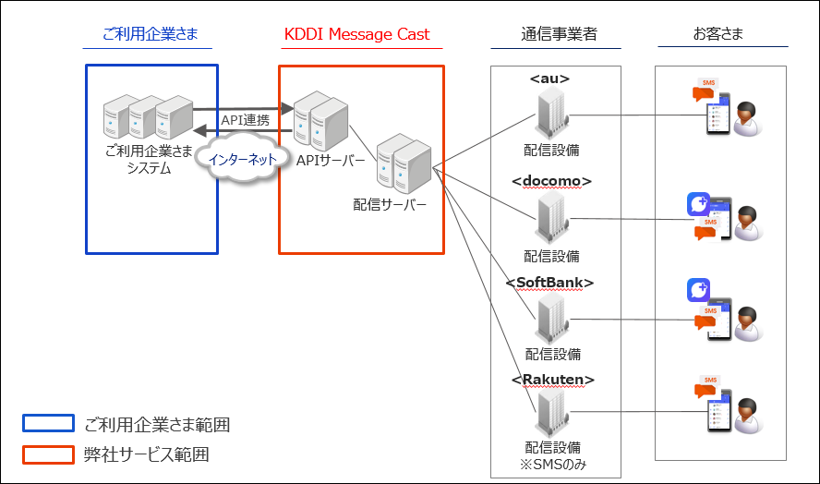
1．通信方式
 |  | 1-1． | 認証方式
 |  | 1-2． | 暗号化条件
 |  | 1-1． | HTTPプロトコル

2．メッセージ配信IF
 |  | 2-1． | 即時配信
 |  | 2-2． | 配信ステータス確認
 |  | 2-3． | サブスクライバリスト取得
 |  | 2-4． | ケーパビリティ判定

3．+メッセージ Webhook通知
 |  | 3-1． | メッセージ受信
 |  | 3-2． | メッセージ更新状態通知
 |  | 3-3． | 簡易返信通知
 |  | 3-4． | 新規ユーザー送信

4．SMS結果通知
 |  | 4-1． | SMS結果通知

5．SMS-MOメッセージ通知API
 |  | 5-1． | SMS-MOメッセージ通知
 |  |  |  | ※ | API利用ガイド（APIプラン） 設備構成とサービスご提供範囲より抜粋。
メッセージのステータス遷移
 |  | メッセージのステータス遷移について

エラーコード
 |  | エラーコード
 |  | reasonDTO要素のエラーコード一覧（auのみ）
MIMEType
 |  | MIMEType一覧

SMSの長文配信時の分割数について
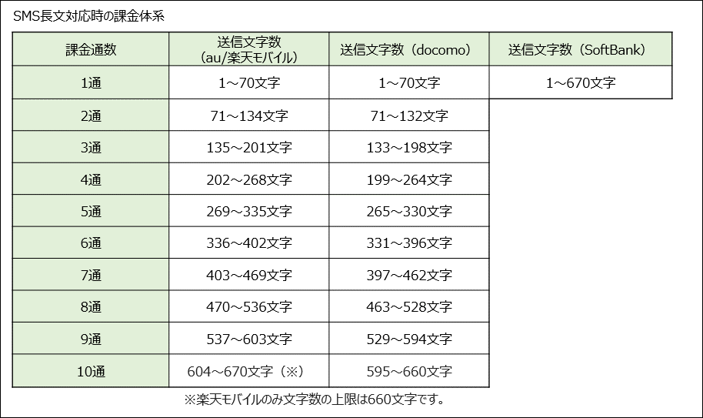
長文配信時には以下の文字数に応じた分割数になります。

2-1.即時配信
1. |  | API雛形

 | 1.1. |  | 概要
 |  | このAPIは、＋メッセージ/SMS双方の配信媒体でのメッセージを送信するために使用されるAPIです。電話番号（userContact）により各ユーザーの状況に応じた配信可能方法にて配信を行います。
 |  | x-Fallback(Request情報に記載)の設定により、SMSのみ/＋メッセージのみ/SMSフォールバックの配信を実施することができます。
 |  | リクエスト成功時は、＋メッセージもSMSも配信依頼を一時的に受付が完了した状態を示しており、 端末までのメッセージ到達可否は本APIでは確認することができません。

 |  | <注意事項>
 |  |  | ・ | 本仕様書に記載のAPIを利用するに当たり、不具合や事象の解析に際して各種パラメータの値をご提示ください。
 |  |  |  | 対象：【パラメータの定義について】シート
 |  |  |  | └X-Plusmsg-TransactionId
 |  |  |  | └msgId

 |  |  | ・ | SMSの着弾可否について以下の場合は、SMSを送信した時に必ず着弾が失敗となるためご了承ください。
 |  |  |  | - | 通停となっている電話番号。
 |  |  |  | - | SMSを受信拒否している端末。
 |  |  |  | - | 電源オフあるいは圏外の端末。
 |  |  |  | - | 解約済み電話番号。

 |  |  | ・必ずsmsTextEncにはエンコードされた文字列を入力してください。
 |  |  | KDDI内にて本箇所の入力異常を検知した場合に、アクセスを一時的に停止させていただきます。
 |  |  |  | エンコードされていない文字列が入力されAPIがリクエストされた場合、弊社内で不正検知をしアラートが上がります。
 |  |  |  | アラートが上がった場合はMSG-GWへのアクセスを一時的に停止させていただきます。

 |  |  | ・同一のauキャリア携帯電話番号へ連続してSMSを配信する場合、auキャリアの設備仕様として配信実行の間隔を600秒以上あけることが推奨されております。
 |  |  | 推奨値以下の間隔で連続した送信を行う場合、メッセージが到達せず失敗となる可能性がございますためご注意ください。
 |  |  | 推奨値以下でご利用されたい場合、弊社にて送信試験を行ったデータを参考値として以下に記載します。
 |  |  | 但し、データは到達を本サービスで保証するものではございませんので、ご利用企業様判断のもとご利用くださいますようお願いします。

 |  |  | ※本書2.7版以前では弊社検証値を基に値を掲載しておりましたが、auキャリア仕様の推奨値を記載する形に変更いたしました。

 |  | <再送について>
 |  |  | ・ | 再リクエストで成功する可能性があるレスポンスコードは以下の通りです。
 |  |  |  | No |  | HTTPステータス |  |  | リーズン フレーズ |  |  |  |  | 説明
 |  |  |  | 1 |  | 502 |  |  | BadGateway |  |  |  |  | 一時的な疎通不可のため再リクエストを推奨します。
 |  |  |  | 2 |  | 503 |  |  | Service Unavailable |  |  |  |  | 同時接続数超過等の流量制御にかかった場合に発生しますので、時間をあけて再リクエストを推奨いたします。

 |  |  | ・ | 再リクエストで成功する可能性がある配信ステータスは以下の通りです。
 |  |  |  | No |  | 配信ステータス
 |  |  |  | 1 |  | 再リクエスト推奨(retry)

 | 1.2. |  | 接続情報

 |  |  | リクエスト |  |  |  | https
 |  |  | ホスト |  |  |  | アカウント通知書にてご連絡いたします。
 |  |  | 認証方法 |  |  |  | Basic認証 |  |  |  |  |  |  |  |  |  |  | ※ID/PASSはアカウント通知書によりご連絡いたします。
 |  |  | バージョン |  |  |  | HTTP1.1
＜＜注意＞＞
・Token入力時の注意：Bearerの文字列を下記の通り付与してください。
X-Plusmsg-***-Authrization:△Bearer△***********************************
※△は半角スペース
Basic認証用のIDとPWを入れる際も、同様に半角スペースを入れてください。
 | 1.3. |  | Resources情報

 |  |  | メソッド |  |  |  | POST
 |  |  | パス |  |  |  | /{aggId}/v1/fallback/rcs/bot/v1/{botId}/messages
 |  |  | 文字コード |  |  |  | UTF-8
 |  |  | ※{aggId}と{botId}はアカウント通知書に記載されている内容をご確認ください。

 | 1.4. |  | Request情報

 |  |  | MIME タイプ |  |  |  | application/json

 |  |  | No |  | type |  |  | 要素名 |  |  |  |  |  |  | 項目名 |  | 必須 |  | 桁数 | 型 | 備考
 |  |  | 1 |  | Path |  |  | botId |  |  |  |  |  |  | BotID |  | required |  | 50 | string | アカウント通知書にてお知らせする値を指定してください。
 |  |  | 2 |  | Body |  |  | message |  |  |  |  |  |  | messageDTO |  | required |  | - | json object
 |  |  | 3 |  |  |  |  |  | RCSMessage |  |  |  |  |  | RCSMessageを送る構造 |  | optional ※HeaderのX-Fallbackが0または1の場合のみrequired |  | - | RCSMessageDTO | RCSMessageDTOの詳細については、【別紙】KDDI Message Cast_RCS_DTO定義をご参照ください。 ※SMSだけを配信するときは不要です。
 |  |  | 4 |  |  |  |  |  |  | textMessage |  |  |  |  |  |  |  |  |  |  | メッセージ本文です。 ※改行をする場合はCRLF形式(\r\n)で記載してください。
 |  |  | 5 |  |  |  |  |  | messageContact |  |  |  |  |  |  |  | required |  | - | MessageContactDTO
 |  |  | 6 |  |  |  |  |  |  | userContact |  |  |  |  | 配信先 |  | required |  | 255 | string | 先頭に「+81」を付与してください。「+81」より後の文字列は送信先番号の0抜きをご記入ください。 例：09012345678に送る場合⇒+819012345678 ※必ずuserContactには半角数字での文字列を入力してください。 KDDI内にて本箇所の入力異常を検知した場合は、修正のご連絡をさせていただく場合がございます。
 |  |  | 7 |  |  |  |  | smsmessage |  |  |  |  |  |  |  |  | optional ※HeaderのX-Fallbackが0または2の場合のみrequired |  | - | smsmessageDTO
 |  |  | 8 |  |  |  |  |  | smsNumber |  |  |  |  |  | sms番号 |  |  |  | 255 | string | 申込書で指定済みの送信元表示番号を指定してください。発行された送信元表示番号はアカウント通知書にてお知らせします。 先頭に「+81」は付与せず送信元電話番号をご記入ください。
 |  |  | 9 |  |  |  |  |  | smsText |  |  |  |  |  | sms本文(UTF-8) ※softbank/rakuten配信用 |  |  |  | 4000 | UTF-8 | メッセージ本文をUTF-8エンコードし設定してください。 ・dst=0を指定しSMS配信する場合は660文字を上限として指定してください。 ・dst=3（Softbank）もしくは4（rakuten）を指定し送信可能な文字数は以下のとおりです。 ・Softbank ・全角文字、及び全角半角文字の混合：670文字 ・半角文字のみ：1,340文字 ・改行はLF（\n）は1文字、CRLF（\r\n）は2文字カウント ・rakuten ・全角半角文字問わず660文字 ・改行はLF（\n）は1文字、CRLF（\r\n）は2文字カウント ※各キャリアごとの分割文字数は【SMSの長文配信時の分割数について】シートをご参照ください
 |  |  | 10 |  |  |  |  |  | smsTextEnc |  |  |  |  |  | sms本文(UCS2) ※au/docomo配信用 |  |  |  | 4000 | UCS2+Base64Encode | ・メッセージ本文をUCS2エンコードした文字列をBase64エンコードして直接設定してください。Base64エンコードした文字列は4の倍数個の文字列（半角英数字記号、4の倍数byte）になります。Base64エンコード時に4の倍数にならないときは'='を付記し、4の倍数になるように調整をお願いいたします。 ・本箇所の入力異常を検知した場合、KDDI設備内でシステムエラーが発生するため、アクセスを一時的に停止させていただきます。Base64変換内容やBase64変換されているかについての内容チェックは行っておりませんので、指定する値に誤りがないかは利用者様にてご確認ください。 ・dst=0を指定しSMS配信する場合は660文字を上限として指定してください。 ・dst=1（au）もしくは2（docmo）を指定し送信可能なエンコード前の文字数は以下のとおりです。 ・au ・全角半角問わず670文字 ・改行は1文字カウント ・docomo ・全角半角問わず660文字 ・改行は1文字カウント ※各キャリアごとの分割文字数は【SMSの長文配信時の分割数について】シートをご参照ください。
 |  |  | 11 |  |  |  |  | dst |  |  |  |  |  |  | destination |  | required |  | - | text/plain, enum | 0(ALL),1(au),2(docomo),3(softbank),4(rakuten)
 |  |  | 12 |  | Header |  |  | X-Plusmsg-mkn-Authorization |  |  |  |  |  |  | Authorization Token |  | required |  | 200 | string | アカウント通知書にてお知らせしたトークンを指定してください。配信種類による設定値は以下の通りです。 ・SMSのみ 「Bearer smsonly」と固定値を指定してください。 Bearer＋半角スペースを入れないとエラーになります。 ・＋メッセージのみ 「Bearer」を頭に必ず入力しその後ろにトークンを指定してください。 指定を誤ったときの挙動 ①＋メッセージのみを送る場合(X-Fallback=1) 500 Internal Server Errorが発生します。 ②SMSフォールバックの場合(X-Fallback=0) SMSが配信されます。
 |  |  | 13 |  | Header |  |  | X-Plusmsg-gmp-Authorization |  |  |  |  |  |  | Authorization Token |  | required |  | 200 | string | アカウント通知書にてお知らせしたトークンを指定してください。配信種類による設定値は以下の通りです。 ・SMSのみ 「Bearer smsonly」と固定値を指定してください。 Bearer＋半角スペースを入れないとエラーになります。 ・＋メッセージのみ 「Bearer」を頭に必ず入力しその後ろにトークンを指定してください。 指定を誤ったときの挙動 ①＋メッセージのみを送る場合(X-Fallback=1) 500 Internal Server Errorが発生します。 ②SMSフォールバックの場合(X-Fallback=0) SMSが配信されます。
 |  |  | 14 |  | Header |  |  | X-Plusmsg-tmt-Authorization |  |  |  |  |  |  | Authorization Token |  | required |  | 200 | string | アカウント通知書にてお知らせしたトークンを指定してください。配信種類による設定値は以下の通りです。 ・SMSのみ 「Bearer smsonly」と固定値を指定してください。 Bearer＋半角スペースを入れないとエラーになります。 ・＋メッセージのみ 「Bearer」を頭に必ず入力しその後ろにトークンを指定してください。 指定を誤ったときの挙動 ①＋メッセージのみを送る場合(X-Fallback=1) 500 Internal Server Errorが発生します。 ②SMSフォールバックの場合(X-Fallback=0) SMSが配信されます。
 |  |  | 15 |  | Header |  |  | X-Fallback |  |  |  |  |  |  | fallback |  | required |  | - | text/plain, enum | 0(SMSFallback),1(+メッセージ_Only),2(SMS_only) ※SMSのみを配信する場合に0(SMSFallback)を指定した場合動作保証対象外です。必ず2(SMS_only)を設定してください。

 |  |  | Request電文例
 |  |  | POST /au/fallback/rcs/bot/v1/test_Company_bot/messages X-Plusmsg-mkn-Authorization: Bearer <OAuth 2.0 Bearer Access Token (KDDI)> X-Plusmsg-gmp-Authorization: Bearer <OAuth 2.0 Bearer Access Token (Softbank)> X-Plusmsg-tmt-Authorization: Bearer <OAuth 2.0 Bearer Access Token (Docomo) > cache-control: no-cache Content-Type: application/json X-Fallback: 0 Authorization: Basic ID:PASS@Base64Encode Host: api.msg-gw.kddi.com { "message":{ "RCSMessage":{ "textMessage":"test Message" ※詳細は別紙RCSMessageDTOを参照 }, "messageContact":{ "userContact":"+81**********" } }, "smsmessage":{ "smsNumber":"080********", ※申込書で指定済みの送信元表示番号を指定してください。 "smsText":"SMS配信します。" , "smsTextEnc":"AFMATQBTkU1P4TBXMH4wWTAC" ※ucs2形式をBase64エンコードした分。”smsText"と"smsTextEnc"は同じ内容になります。 }, "dst":"0"配信先指定：キャリア指定もしくはすべてを指定する }

 |  |  | ※ほかの電文パターンについては【2-1.即時配信_電文例】シート参照

 | 1.5. |  |  | Response情報

 |  |  | No |  | HTTPステータス |  |  |  |  |  |  | 設定値 | レスポンス詳細
 |  |  | 1 |  | 202 |  |  |  |  |  |  | 正常

 |  |  | MIME タイプ |  |  |  | application/json

 |  |  | No |  | type |  |  | 要素名 |  |  |  |  |  |  | 項目名 |  | 必須 |  | 桁数 | 型 | 備考
 |  |  | 1 |  | Body |  |  | RCSMessage |  |  |  |  |  |  |  |  | optional |  | - | json object | RCSMessageDTOの詳細については、【別紙】KDDI Message Cast_RCS_DTO定義.xlsxを参照。
 |  |  | 2 |  |  |  |  |  | orderId |  |  |  |  |  |  |  | optional |  | 255 | string | 本システム内部にて利用するIDとなり、ご利用いただく必要はございません。msgIdと同値が付与されます。
 |  |  | 3 |  |  |  |  |  | msgId |  |  |  |  |  |  |  | optional |  | 32 | string | 配信ステータス確認API利用時に指定するIdです。
 |  |  | 4 |  |  |  |  |  | status |  |  |  |  |  |  |  | optional |  | - | enum | メッセージ送信後のResponseとして返却されます。 各ステータスの説明は【メッセージのステータス遷移について】シートをご参照ください。
 |  |  | 5 |  |  |  |  |  | timestamp |  |  |  |  |  |  |  | optional |  | date-time | string
 |  |  | 6 |  |  |  |  | smsmessage |  |  |  |  |  |  |  |  | optional |  | - | json object | json フォーマット
 |  |  | 7 |  |  |  |  |  | msgId |  |  |  |  |  |  |  | optional |  | 36 | string | 配信ステータス確認API利用時に指定するIdです。
 |  |  | 8 |  |  |  |  |  | orderId |  |  |  |  |  |  |  | optional |  | 36 | string | 本システム内部にて利用するIDとなり、ご利用いただく必要はございません。msgIdと同値が付与されます。
 |  |  | 9 |  |  |  |  |  | status |  |  |  |  |  |  |  | optional |  | 255 | enum | メッセージ送信後のResponseとして返却されます。 各ステータスの説明は【メッセージのステータス遷移について】シートをご参照ください。
 |  |  | 10 |  |  |  |  |  | timestamp |  |  |  |  |  |  |  | optional |  | date-time | string
 |  |  | 11 |  |  |  |  | Destination |  |  |  |  |  |  |  |  | optional |  | - | enum(au,docomo,softbank,sms) | enum (au,docomo,softbank,sms） ・＋メッセージ配信依頼した場合 配信依頼が完了したキャリア名（au/docomo/softbank）が付与されます。 ・SMS配信依頼した場合 (SMSのみ配信または、＋メッセージ配信をしSMSフォールバックがされた場合） キャリアは表示されず、smsが表示されます。配信したキャリアを確認する場合は配信ステータス確認および、配信結果通知でキャリアを取得するようにお願いします。

 |  |  | Response電文例（正常応答）
 |  |  | HTTP/1.1 202 Accepted status: 202 cache-control: no-cache, no-store, max-age=0, must-revalidate connection: close content-type: application/json;charset=UTF-8 date: Fri, 16 Nov 2018 07:11:26 GMT expires: 0 pragma: no-cache x-content-type-options: nosniff x-frame-options: DENY x-xss-protection: 1; mode=block ■＋メッセージ { "RCSMessage":{ "msgId":"a828b05b285c49f284c9b6fc30647672", "orderId":"7d08b980-827c-486a-ad9b-0d608eae37b3", "status":"pending", "timestamp":"2018-11-16T07:11:21.914Z" }, "Destination":"au" } ■SMS { "smsmessage":{ "orderId":"7d08b980-827c-486a-ad9b-0d608eae37b3", "msgId":"7d08b980-827c-486a-ad9b-0d608eae37b3", "status":"pending", "timestamp":"2018-11-16T07:11:21.914Z" }, "Destination":"sms" }

 | 1.6. |  | エラー

 |  |  | No |  | HTTPステータス |  |  |  |  |  |  | リーズン フレーズ |  |  |  | レスポンス詳細 |  |  |  |  |  | message例文
 |  |  | 1 |  | 400 |  |  |  |  |  |  | Bad Request |  |  |  | MSG-GWが不正なリクエストを受信した場合、表示されます。 ＜本エラー発生時の対処について＞ リクエスト電文が形式通りになっているか確認をお願いします。 例） ・認証情報を入力していないまたは誤っている（Basic認証ID、トークン） ・smsNumberやuserContactの桁数が誤っている ・未対応のキャリアに送信しようとしたとき ※type毎のtitleは【エラーコード一覧】シート参照。 |  |  |  |  |  | { "type": "400 Bad Request", "title": "[MGW1000006] MDNは入力必須です。", "detail": { "messages": [ { "message": "[MGW1000006] MDNは入力必須です。", "message_code": "MGW1000006" } ] } }
 |  |  | 2 |  | 401 |  |  |  |  |  |  | Unauthorized |  |  |  | アカウント通知書で案内したものと異なるBasic認証ID、Basic認証パスワードを入力した場合、表示されます。 ＜本エラー発生時の対処について＞ アカウント通知書で提示しているBasic認証ID,Basic認証パスワードをいれてください。 ※type毎のtitleは【エラーコード一覧】シート参照。 |  |  |  |  |  | { "type": "401 Unauthorized", "title": "[MGW2000006] Basic認証に失敗しました。", "detail": { "messages": [ { "message_code": "MGW2000006", "message": "[MGW2000006] Basic認証に失敗しました。" } ] } }
 |  |  | 3 |  | 403 |  |  |  |  |  |  | Forbidden |  |  |  | MSG-GWへのアクセスが許可されているIPアドレス以外のサーバーからリクエストをされたときに発生するエラーです。 基本的にはjson形式でエラーが返却されますが、FW（ファイヤウォール）にてアクセスが拒否されている場合、html形式のレスポンスが返却されます。 <html> <head> <title>Error</title> </head> <body>Access is denied </body> </html> ＜本エラー発生時の対処について＞ ・申込時に申請いただいたグローバルIPアドレスからアクセスをしているかを確認ください。 ・指定している{aggId}に誤りがないか、ご確認ください。 ※type毎のtitleは【エラーコード一覧】シート参照。 |  |  |  |  |  | { "type": "403 Forbidden", "title": "[MGW1000024] アクセスが許可されていません。ID:dcmaggid", "detail": { "messages": [ { "message": "[MGW1000024] アクセスが許可されていません。ID:dcmaggid", "message_code": "MGW1000024" } ] } }
 |  |  | 4 |  | 404 |  |  |  |  |  |  | Not Found |  |  |  | API利用時のURLを正しく入力していない場合、表示されます。 ＜本エラー発生時の対処について＞ アカウント通知書で案内しました「※即時配信API利用時のURL」の通りにリクエストがされているかご確認ください。 ※type毎のtitleは【エラーコード一覧】シート参照。 |  |  |  |  |  | <html> <head> <title>404 Not Found</title> </head> <body> <h1>Not Found</h1> <p>The requested URL /au/v/fallback/rcs/bot/v1/TESTkddiaggpbapi/messages was not found on this server.</p> </body> </html>
 |  |  | 5 |  | 500 |  |  |  |  |  |  | Internal Server Error |  |  |  | お客様側システムからのリクエストをMSG-GWで受付しましたが、MSG-GW内部でエラーが発生している場合に表示されます。 ＋メッセージアプリがインストールされていない端末に＋メッセージを配信しようとすると発生します。 ※APIを最後まで実行できていない状態です（実行時エラーで終了）。 ＜本エラー発生時の対処について＞ 弊社までお問い合わせください。 ※type毎のtitleは【エラーコード一覧】シート参照。 |  |  |  |  |  | { "type": "500 Internal Server Error", "title": "[MGW2000009] MaaPに対するすべてのリクエストに失敗しました。", "detail": { "errors": [ { "destination": "au", "body": { "reason": { "text": "rcsMessage RCSMessage needs one of the following fields: textMessage, isTyping, fileMessage, audioMessage, geolocationPushMessage or richcardMessage." } } } ] } }
 |  |  | 6 |  | 502 |  |  |  |  |  |  | Bad Gateway |  |  |  | html形式のレスポンスが返却されます。 お客様側システムとMSG-GW間の通信時にエラーが発生した時に表示されます。 ＜本エラー発生時の対処について＞ APIリクエストを再実行してください。 ※type毎のtitleは【エラーコード一覧】シート参照。 |  |  |  |  |  | 例） <html> <head> <title>Error</title> </head> <body>Bad Gateway</body> </html>
 |  |  | 7 |  | 503 |  |  |  |  |  |  | Service Unavailable |  |  |  | ご利用企業様からのリクエストに対し、本システムよりエラーが返却された際は同時接続数超過およびTPS超過となるため、時間間隔を開けて再リクエストを実行してください。 ＜本エラー発生時の対処について＞ APIリクエストを再実行してください。 ※type毎のtitleは【エラーコード一覧】シート参照。 |  |  |  |  |  | { "type": "503 Service Unavailable", "title": "[MGW2000009] MaaPに対するすべてのリクエストに失敗しました。", "detail": { "errors": [ { "destination": "au", "body": { "reason": { "text": "Not able to retrieve capabilities" } } }, { "destination": "docomo", "body": { "reason": { "text": "Not able to retrieve capabilities" } } }, { "destination": "softbank", "body": { "messages": [ { "message": "[MGW3000005] TPSを超過しました。", "message_code": "MGW3000005" } ] } } ] } }
 |  |  | 8 |  | 504 |  |  |  |  |  |  | Gateway Timeout |  |  |  | LB（ロードバランサー）へのアクセスが断となった場合や、MSG-GWのフロントLBが切断を実施した場合に発生します。本システムのフロントLBのタイムアウト値は330秒となります。html形式のレスポンスが返却されます。 ※type毎のtitleは【エラーコード一覧】シート参照。 ＜本エラー発生時の対処について＞ ・MSG-GWに対してリクエストをしているお客様サーバーのIPアドレスをご確認ください。 ・上記が誤っていない場合は、弊社までお問い合わせください。 |  |  |  |  |  | <html> <head> <title>Error</title> </head> <body>Bad Gateway</body> </html>

 |  |  | No |  | type |  |  | 要素名 |  |  |  |  |  |  | 項目名 |  | 必須 |  | 桁数 | 型 | 備考
 |  |  | 1 |  | Body |  |  | type |  |  |  |  |  |  |  |  | optional |  | - | json object | HTTPエラーレスポンスコード ＋ リーズン フレーズ
 |  |  | 2 |  |  |  |  | title |  |  |  |  |  |  |  |  | optional |  | cha(255) | string | detail部分のtext or message部分を付与
 |  |  | 3 |  |  |  |  | detail |  |  |  |  |  |  |  |  | optional |  | json | - | 詳細情報をjson形式にて付与
 |  |  | 4 |  |  |  |  |  | errors |  |  |  |  |  |  |  | optional |  | array | - | 対向となるキャリア分情報を表示します。
 |  |  | 5 |  |  |  |  |  |  | destination |  |  |  |  |  |  | optional |  | enum | string | au/docomo/softbank
 |  |  | 6 |  |  |  |  |  |  | body |  |  |  |  |  |  | optional |  | json | json object | json フォーマット
 |  |  | 7 |  |  |  |  |  |  |  | reason |  |  |  |  |  | optional |  | json | string | キャリア設備から受領するエラー形式です。
 |  |  | 8 |  |  |  |  |  |  |  |  | text |  |  |  |  | optional |  | cha(255) | string | キャリア設備内でのエラー理由を明示します。
 |  |  | 9 |  |  |  |  |  |  |  |  | code |  |  |  |  | optional |  | cha(255) | string | キャリア設備から受領するエラーコードです。存在しない場合があります。
 |  |  | 10 |  |  |  |  |  |  |  | messages |  |  |  |  |  | optional |  | json | enum | MSG-GWでの処理に関するエラー
 |  |  | 11 |  |  |  |  |  |  |  |  | message |  |  |  |  | optional |  | cha(255) | enum | MSG-GWでのエラー内容を表示します。
 |  |  | 12 |  |  |  |  |  |  |  |  | message_code |  |  |  |  | optional |  | cha(255) | string | エラーコードについては、別紙参照

 |  |  | Response電文例（エラー応答）
 |  |  | ■各キャリア側（+メッセージ）のエラーに基づくエラーレスポンス電文例 HTTP/1.1 500 status: 500 Date: Fri, 17 May 2019 02:01:39 GMT Content-Type: application/json Transfer-Encoding: chunked Connection: keep-alive Server: Apache/2.4.6 (Red Hat Enterprise Linux) Expires: 0 X-Plusmsg-TransactionId: 28ad6ddb-88c7-4d87-b199-13647a7d35ad ※KDDIへ不明点を問い合わせする際は、「TransactionId」も併せてご連絡ください。 Cache-Control: no-cache, no-store, max-age=0, must-revalidate X-XSS-Protection: 1; mode=block Pragma: no-cache X-Frame-Options: DENY X-Content-Type-Options: nosniff ■＋メッセージ { "type":"500 Internal Server Error", "title":"[MGW2000009] MaaPに対するすべてのリクエストに失敗しました。", "detail":{ "errors":[ { "destination":"au", "body":{ "reason":{ "text":"Problem occurred obtaining capabilities" } } }, { "destination":"docomo", "body":{ "messages":[ { "message":"[MGW3000004] MaaPへの接続に失敗しました。", "message_code":"MGW3000004" } ] } }, { "destination":"softbank", "body":{ "messages":[ { "message":"[MGW3000004] MaaPへの接続に失敗しました。", "message_code":"MGW3000004" } ] } } ] } } ■SMS { "type": "400 Bad Request", "title": "[MGW1000028] MDNは13文字の文字列を入力してください。", "detail": { "messages": [ { "message": "[MGW1000028] MDNは13文字の文字列を入力してください。", "message_code": "MGW1000028" } ] } }

2-1.即時配信_電文例
SMSのみを送る場合（リクエスト時にヘッダーの「X-Fallback」に2を設定してください。）
 | 着弾画面 | リクエスト | レスポンス
サンプル | 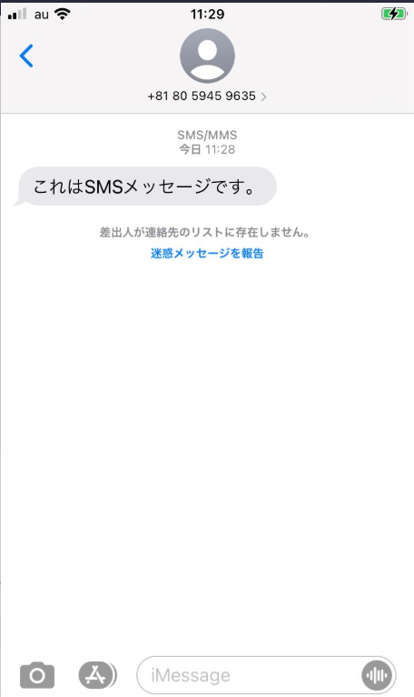 | { "message":{ "messageContact": { "userContact": "+8190xxxxxxxx" } }, "smsmessage":{ "smsNumber":"xxxxxxxxxxxxx", "smsText":"これはSMSメッセージです。", "smsTextEnc":"MFMwjDBvAFMATQBTMOEwwzC7MPwwuDBnMFkwAg==" }, "dst":"0" } | { "smsmessage": { "msgId": "6b7388af-9534-4059-a623-129f8d3e82ee", "orderId": "6b7388af-9534-4059-a623-129f8d3e82ee", "status": "pending", "timestamp": "2021-09-14T02:38:14.661Z" }, "Destination": "sms" }

+メッセージのみを送る場合（リクエスト時にヘッダーの「X-Fallback」に1を設定してください。）
〇テキストメッセージ
 | 着弾画面 | リクエスト | レスポンス
サンプル | 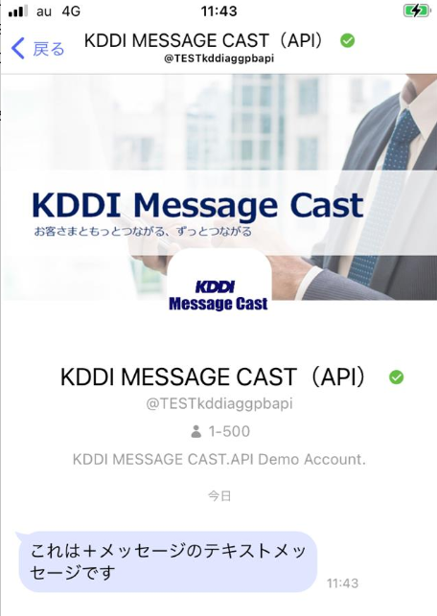 | { "message": { "RCSMessage": { "textMessage": "これは＋メッセージのテキストメッセージです" }, "messageContact": { "userContact": "+8190xxxxxxxx" } }, "dst": "0" } | { "RCSMessage": { "msgId": "c581eb80539247548d74dd54e4edcb87", "orderId": "c9fe8683-88e9-4780-b225-b5268bf2e351", "status": "pending", "timestamp": "2021-09-14T02:43:06.408Z" }, "Destination": "au" }

〇ファイルメッセージ
 | 着弾画面 | リクエスト | レスポンス
サンプル | 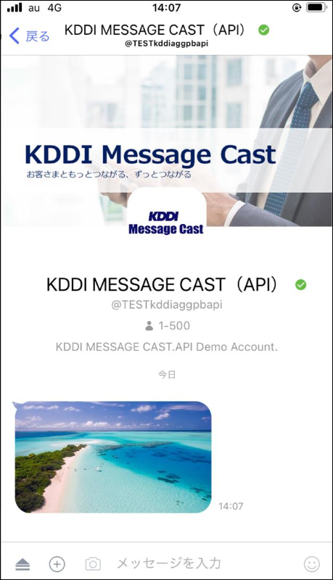 | { "message":{ "RCSMessage":{ "fileMessage": { "thumbnailFileName": "テストワード", "thumbnailUrl":"xxx/yyy.jpg", "thumbnailMIMEType": "jpeg/image", "thumbnailFileSize": 51029, "fileName": "ファイル名", "fileUrl": "http://xxx/yyy.jpg", "fileMIMEType": "image/jpeg", "fileSize": 54829 } }, "messageContact":{ "userContact":"+81xxxxxxxxxx" } }, "SMSMessage":{ }, "dst":"1" } | { "RCSMessage": { "msgId": "e03bdcc97db74c77a9df11934f9edb91", "orderId": "712b6be0-d56a-42d3-99a2-481e4f93fca0", "status": "pending", "timestamp": "2022-03-08T05:09:18.155Z" }, "Destination": "au" }

〇オーディオメッセージ
 | 着弾画面 | リクエスト | レスポンス
サンプル | 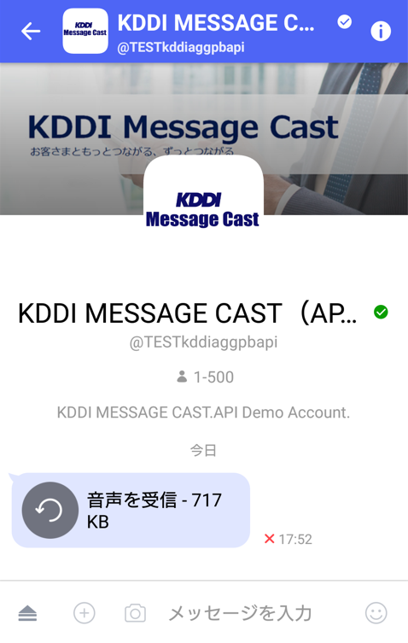 | { "message":{ "RCSMessage":{ "audioMessage": { "fileMIMEType": "audio/mp3", "fileName": "kanpai.mp3", "fileSize": 734003, "fileUrl": "http://www.ne.jp/asahi/music/myuu/wave/kanpai.mp3", "playingLength": 44 } }, "messageContact":{ "userContact": "+8190xxxxxxxx" } }, "dst":"0" } | { "RCSMessage": { "msgId": "c581eb80539247548d74dd54e4edcb87", "orderId": "c9fe8683-88e9-4780-b225-b5268bf2e351", "status": "pending", "timestamp": "2021-09-14T02:43:06.408Z" }, "Destination": "au" }

〇地図情報送信
 | 着弾画面 | リクエスト | レスポンス
サンプル | 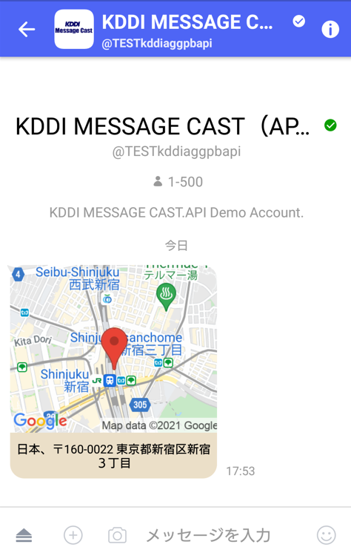 | { "message":{ "RCSMessage": { "geolocationPushMessage": { "expiry": "2018-08-03T17:18:24.890Z", "label": "日本、〒160-0022 東京都新宿区新宿３丁目", "pos": "35.69031083620263 139.70062494277954", "radius": 1000.1, "timeOffset": 9, "timestamp": "2018-08-03T17:15:24.890Z" } }, "messageContact": { "userContact": "+8190xxxxxxxx" } }, "dst":"0" } | { "RCSMessage": { "msgId": "c581eb80539247548d74dd54e4edcb87", "orderId": "c9fe8683-88e9-4780-b225-b5268bf2e351", "status": "pending", "timestamp": "2021-09-14T02:43:06.408Z" }, "Destination": "au" }

〇リッチカード（縦型・サイズ小）
 | 着弾画面 | リクエスト | レスポンス
サンプル | 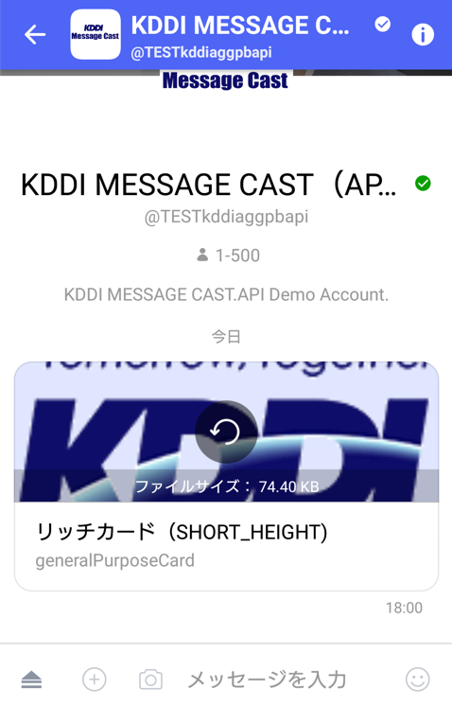 | { "message":{ "RCSMessage": { "richcardMessage": { "message": { "generalPurposeCard": { "layout": { "cardOrientation": "VERTICAL", }, "content": { "description": "generalPurposeCard", "title": "リッチカード（SHORT_HEIGHT)", "media": { "contentDescription": "コンテンツの説明", "height": "SHORT_HEIGHT", "mediaContentType": "image/gif", "mediaFileSize": 76188, "mediaUrl": "https://www.kddi.com/extlib/common/img/logo_kddi_01.gif", "thumbnailContentType": "image/jpeg", "thumbnailFileSize": 95315, "thumbnailUrl": "https://www.kddi.com/extlib/common/img/logo_kddi_01.gif" }, } } } } }, "messageContact": { "userContact": "+8190xxxxxxxx" } }, "dst":"0" } | { "RCSMessage": { "msgId": "c581eb80539247548d74dd54e4edcb87", "orderId": "c9fe8683-88e9-4780-b225-b5268bf2e351", "status": "pending", "timestamp": "2021-09-14T02:43:06.408Z" }, "Destination": "au" }

〇リッチカード（縦型・サイズ中）
 | 着弾画面 | リクエスト | レスポンス
サンプル | 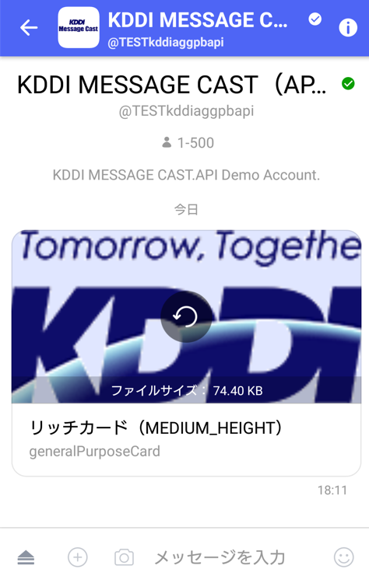 | { "message":{ "RCSMessage": { "richcardMessage": { "message": { "generalPurposeCard": { "layout": { "cardOrientation": "VERTICAL", }, "content": { "description": "generalPurposeCard", "title": "リッチカード（MEDIUM_HEIGHT）", "media": { "contentDescription": "コンテンツの説明", "height": "MEDIUM_HEIGHT", "mediaContentType": "image/gif", "mediaFileSize": 76188, "mediaUrl": "https://www.kddi.com/extlib/common/img/logo_kddi_01.gif", "thumbnailContentType": "image/jpeg", "thumbnailFileSize": 95315, "thumbnailUrl": "https://www.kddi.com/extlib/common/img/logo_kddi_01.gif" }, } } } } }, "messageContact": { "userContact": "+8190xxxxxxxx" } }, "dst":"0" } | { "RCSMessage": { "msgId": "c581eb80539247548d74dd54e4edcb87", "orderId": "c9fe8683-88e9-4780-b225-b5268bf2e351", "status": "pending", "timestamp": "2021-09-14T02:43:06.408Z" }, "Destination": "au" }

〇リッチカード（縦型・サイズ大）
 | 着弾画面 | リクエスト | レスポンス
サンプル | 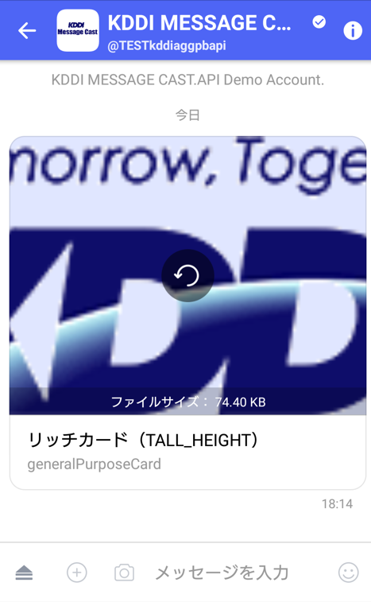 | { "message":{ "RCSMessage": { "richcardMessage": { "message": { "generalPurposeCard": { "layout": { "cardOrientation": "VERTICAL", }, "content": { "description": "generalPurposeCard", "title": "リッチカード（TALL_HEIGHT）", "media": { "contentDescription": "コンテンツ１の説明", "height": "TALL_HEIGHT", "mediaContentType": "image/gif", "mediaFileSize": 76188, "mediaUrl": "https://www.kddi.com/extlib/common/img/logo_kddi_01.gif", "thumbnailContentType": "image/jpeg", "thumbnailFileSize": 95315, "thumbnailUrl": "https://www.kddi.com/extlib/common/img/logo_kddi_01.gif" }, } } } } }, "messageContact": { "userContact": "+8190xxxxxxxx" } }, "dst":"0" } | { "RCSMessage": { "msgId": "c581eb80539247548d74dd54e4edcb87", "orderId": "c9fe8683-88e9-4780-b225-b5268bf2e351", "status": "pending", "timestamp": "2021-09-14T02:43:06.408Z" }, "Destination": "au" }

〇リッチカード（横型・左・サイズ小）
 | 着弾画面 | リクエスト | レスポンス
サンプル | 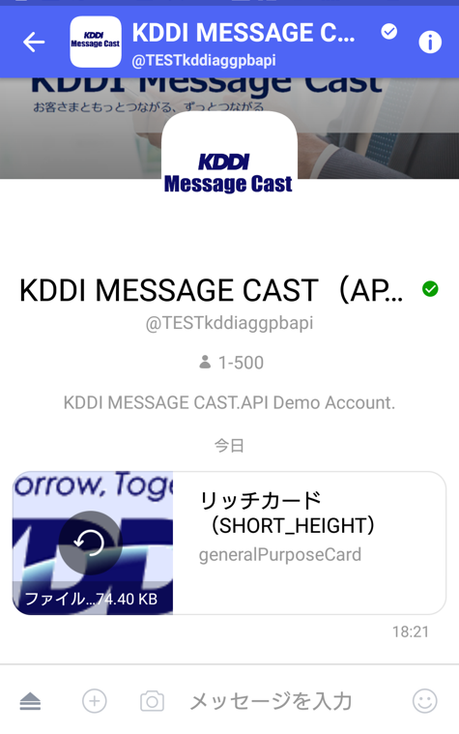 | { "message":{ "RCSMessage": { "richcardMessage": { "message": { "generalPurposeCard": { "layout": { "cardOrientation": "HORIZONTAL", "imageAlignment": "LEFT" }, "content": { "description": "generalPurposeCard", "title": "リッチカード（SHORT_HEIGHT）", "media": { "contentDescription": "コンテンツの説明", "height": "SHORT_HEIGHT", "mediaContentType": "image/jpeg", "mediaFileSize": 76188, "mediaUrl": "https://www.kddi.com/extlib/common/img/logo_kddi_01.gif", "thumbnailContentType": "image/jpeg", "thumbnailFileSize": 95315, "thumbnailUrl": "https://www.kddi.com/extlib/common/img/logo_kddi_01.gif" }, } } } } }, "messageContact": { "userContact": "+8190xxxxxxxx" } }, "dst":"0" } | { "RCSMessage": { "msgId": "c581eb80539247548d74dd54e4edcb87", "orderId": "c9fe8683-88e9-4780-b225-b5268bf2e351", "status": "pending", "timestamp": "2021-09-14T02:43:06.408Z" }, "Destination": "au" }

〇リッチカード（横型・左・サイズ中）
 | 着弾画面 | リクエスト | レスポンス
サンプル | 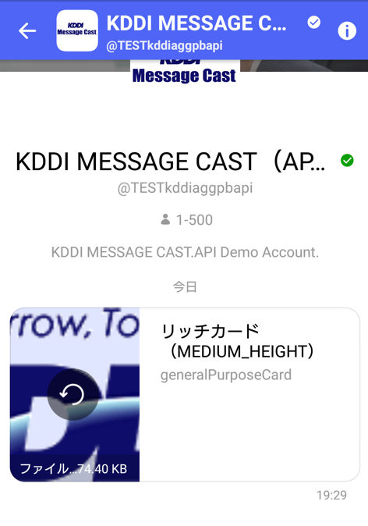 | { "message":{ "RCSMessage": { "richcardMessage": { "message": { "generalPurposeCard": { "layout": { "cardOrientation": "HORIZONTAL", "imageAlignment": "LEFT" }, "content": { "description": "generalPurposeCard", "title": "リッチカード（MEDIUM_HEIGHT）", "media": { "contentDescription": "コンテンツの説明", "height": "MEDIUM_HEIGHT", "mediaContentType": "image/jpeg", "mediaFileSize": 76188, "mediaUrl": "https://www.kddi.com/extlib/common/img/logo_kddi_01.gif", "thumbnailContentType": "image/gif", "thumbnailFileSize": 95315, "thumbnailUrl": "https://www.kddi.com/extlib/common/img/logo_kddi_01.gif" }, } } } } }, "messageContact": { "userContact": "+8190xxxxxxxx" } }, "dst":"0" } | { "RCSMessage": { "msgId": "c581eb80539247548d74dd54e4edcb87", "orderId": "c9fe8683-88e9-4780-b225-b5268bf2e351", "status": "pending", "timestamp": "2021-09-14T02:43:06.408Z" }, "Destination": "au" }

〇リッチカード（横型・左・サイズ大）
 | 着弾画面 | リクエスト | レスポンス
サンプル | 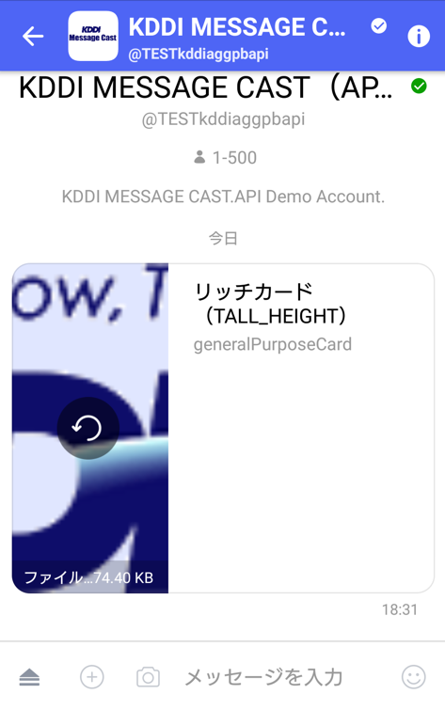 | { "message":{ "RCSMessage": { "richcardMessage": { "message": { "generalPurposeCard": { "layout": { "cardOrientation": "HORIZONTAL", "imageAlignment": "LEFT" }, "content": { "description": "generalPurposeCard", "title": "リッチカード（TALL_HEIGHT）", "media": { "contentDescription": "コンテンツの説明", "height": "TALL_HEIGHT", "mediaContentType": "image/jpeg", "mediaFileSize": 76188, "mediaUrl": "https://www.kddi.com/extlib/common/img/logo_kddi_01.gif", "thumbnailContentType": "image/gif", "thumbnailFileSize": 95315, "thumbnailUrl": "https://www.kddi.com/extlib/common/img/logo_kddi_01.gif" }, } } } } }, "messageContact": { "userContact": "+8190xxxxxxxx" } }, "dst":"0" } | { "RCSMessage": { "msgId": "c581eb80539247548d74dd54e4edcb87", "orderId": "c9fe8683-88e9-4780-b225-b5268bf2e351", "status": "pending", "timestamp": "2021-09-14T02:43:06.408Z" }, "Destination": "au" }

〇リッチカードカルーセル（幅サイズ小、画像サイズ小）
 | 着弾画面 | リクエスト | レスポンス
サンプル | 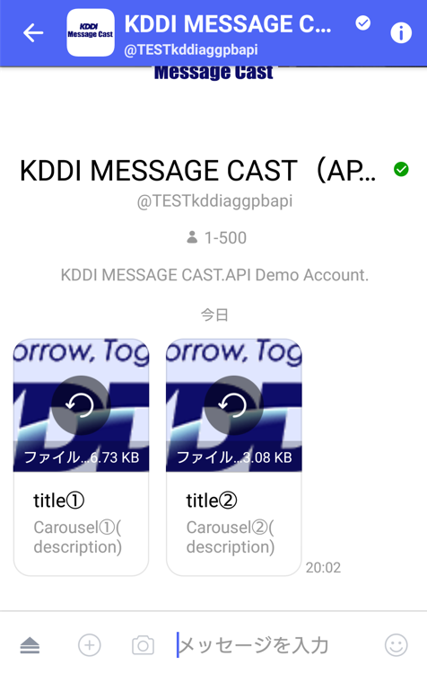 | { "message":{ "RCSMessage": { "richcardMessage": { "message": { "generalPurposeCardCarousel": { "content": [ { "description": "Carousel①(description)", "title": "title①", "media": { "contentDescription": "コンテンツ１の説明", "height": "SHORT_HEIGHT", "mediaContentType": "image/gif", "mediaFileSize": 37609, "mediaUrl": "https://www.kddi.com/extlib/common/img/logo_kddi_01.gif", "thumbnailContentType": "image/gif", "thumbnailFileSize": 95315, "thumbnailUrl": "https://www.kddi.com/extlib/common/img/logo_kddi_01.gif" } } { "description": "Carousel②(description)", "title": "title②", "media": { "contentDescription": "コンテンツ３の説明", "height": "SHORT_HEIGHT", "mediaContentType": "image/gif", "mediaFileSize": 95315, "mediaUrl": "https://www.kddi.com/extlib/common/img/logo_kddi_01.gif", "thumbnailContentType": "image/gif", "thumbnailFileSize": 76188, "thumbnailUrl": "https://www.kddi.com/extlib/common/img/logo_kddi_01.gif" } } | { "RCSMessage": { "msgId": "c581eb80539247548d74dd54e4edcb87", "orderId": "c9fe8683-88e9-4780-b225-b5268bf2e351", "status": "pending", "timestamp": "2021-09-14T02:43:06.408Z" }, "Destination": "au" }

〇リッチカードカルーセル（幅サイズ大、画像サイズ小）
 | 着弾画面 | リクエスト | レスポンス
サンプル | 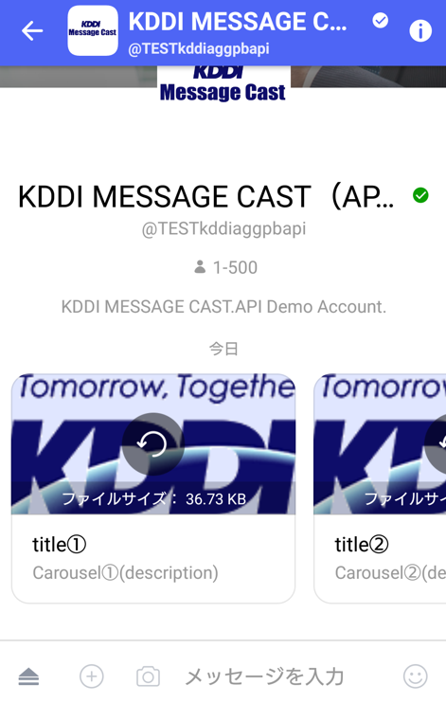 | { "message":{ "RCSMessage": { "richcardMessage": { "message": { "generalPurposeCardCarousel": { "content": [ { "description": "Carousel①(description)", "title": "title①", "media": { "contentDescription": "コンテンツ１の説明", "height": "SHORT_HEIGHT", "mediaContentType": "image/gif", "mediaFileSize": 37609, "mediaUrl": "https://www.kddi.com/extlib/common/img/logo_kddi_01.gif", "thumbnailContentType": "image/gif", "thumbnailFileSize": 95315, "thumbnailUrl": "https://www.kddi.com/extlib/common/img/logo_kddi_01.gif" } } { "description": "Carousel②(description)", "title": "title②", "media": { "contentDescription": "コンテンツ３の説明", "height": "SHORT_HEIGHT", "mediaContentType": "image/gif", "mediaFileSize": 95315, "mediaUrl": "https://www.kddi.com/extlib/common/img/logo_kddi_01.gif", "thumbnailContentType": "image/gif", "thumbnailFileSize": 76188, "thumbnailUrl": "https://www.kddi.com/extlib/common/img/logo_kddi_01.gif" } } | { "RCSMessage": { "msgId": "c581eb80539247548d74dd54e4edcb87", "orderId": "c9fe8683-88e9-4780-b225-b5268bf2e351", "status": "pending", "timestamp": "2021-09-14T02:43:06.408Z" }, "Destination": "au" }

〇アクションボタン付きリッチカード（reply)
 | 着弾画面 | リクエスト | レスポンス
サンプル | 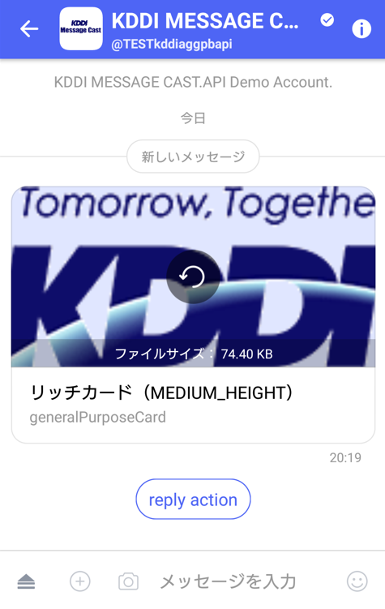 | { "message": { "RCSMessage": { "richcardMessage": { "message": { "generalPurposeCard": { "layout": { "cardOrientation": "VERTICAL" }, "content": { "description": "generalPurposeCard", "title": "リッチカード（MEDIUM_HEIGHT）", "media": { "contentDescription": "コンテンツの説明", "height": "MEDIUM_HEIGHT", "mediaContentType": "image/gif", "mediaFileSize": 76188, "mediaUrl": "https://www.kddi.com/extlib/common/img/logo_kddi_01.gif", "thumbnailContentType": "image/jpeg", "thumbnailFileSize": 95315, "thumbnailUrl": "https://www.kddi.com/extlib/common/img/logo_kddi_01.gif" } } } } }, "suggestedChipList": { "suggestions": [ { "reply": { "displayText": "reply action", "postback": { "data": "postback date" } } } ] } }, "messageContact": { "userContact": "+8190xxxxxxxx" } }, "dst": "0" } | { "RCSMessage": { "msgId": "c581eb80539247548d74dd54e4edcb87", "orderId": "c9fe8683-88e9-4780-b225-b5268bf2e351", "status": "pending", "timestamp": "2021-09-14T02:43:06.408Z" }, "Destination": "au" }

〇アクションボタン付きリッチカード（action)
 | 着弾画面 | リクエスト | レスポンス
サンプル | 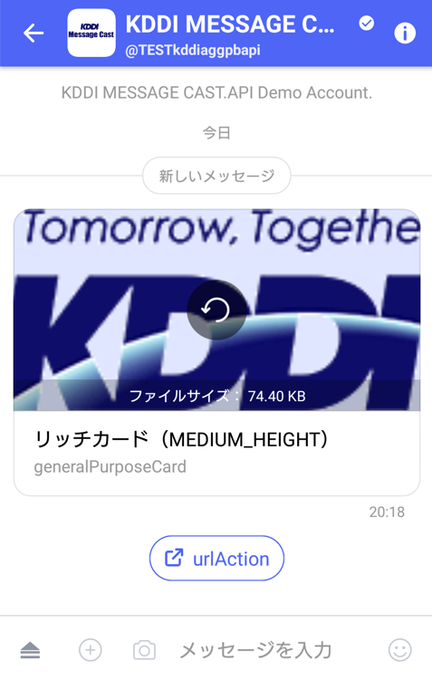 | { "message": { "RCSMessage": { "richcardMessage": { "message": { "generalPurposeCard": { "layout": { "cardOrientation": "VERTICAL" }, "content": { "description": "generalPurposeCard", "title": "リッチカード（MEDIUM_HEIGHT）", "media": { "contentDescription": "コンテンツの説明", "height": "MEDIUM_HEIGHT", "mediaContentType": "image/gif", "mediaFileSize": 76188, "mediaUrl": "https://www.kddi.com/extlib/common/img/logo_kddi_01.gif", "thumbnailContentType": "image/jpeg", "thumbnailFileSize": 95315, "thumbnailUrl": "https://www.kddi.com/extlib/common/img/logo_kddi_01.gif" } } } } }, "suggestedChipList": { "suggestions": [ { "action": { "displayText": "urlAction", "postback": { "data": "postback date" }, "urlAction": { "openUrl": { "url":"http://www.kddi.com/" } } } }, ] } }, "messageContact": { "userContact": "+8190xxxxxxxx" } }, "dst": "0" } | { "RCSMessage": { "msgId": "c581eb80539247548d74dd54e4edcb87", "orderId": "c9fe8683-88e9-4780-b225-b5268bf2e351", "status": "pending", "timestamp": "2021-09-14T02:43:06.408Z" }, "Destination": "au" }

〇suggestions付きリッチカード（横）
 | 着弾画面 | リクエスト | レスポンス
サンプル | 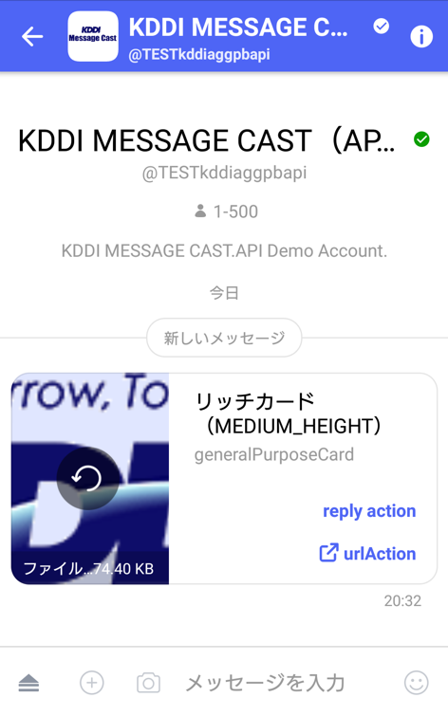 | { "message": { "RCSMessage": { "richcardMessage": { "message": { "generalPurposeCard": { "layout": { "cardOrientation": "HORIZONTAL", "imageAlignment": "LEFT" }, "content": { "description": "generalPurposeCard", "title": "リッチカード（MEDIUM_HEIGHT）", "media": { "contentDescription": "コンテンツの説明", "height": "MEDIUM_HEIGHT", "mediaContentType": "image/gif", "mediaFileSize": 76188, "mediaUrl": "https://www.kddi.com/extlib/common/img/logo_kddi_01.gif", "thumbnailContentType": "image/gif", "thumbnailFileSize": 76188, "thumbnailUrl": "https://www.kddi.com/extlib/common/img/logo_kddi_01.gif" }, "suggestions": [ { "reply": { "displayText": "reply action", "postback": { "data": "postback date" } } }, { "action": { "displayText": "urlAction", "postback": { "data": "postback date" }, "urlAction": { | { "RCSMessage": { "msgId": "c581eb80539247548d74dd54e4edcb87", "orderId": "c9fe8683-88e9-4780-b225-b5268bf2e351", "status": "pending", "timestamp": "2021-09-14T02:43:06.408Z" }, "Destination": "au" }

〇suggestions付きリッチカード（縦）
 | 着弾画面 | リクエスト | レスポンス
サンプル | 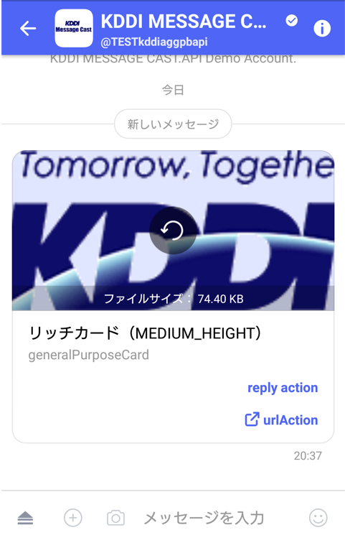 | { "message": { "RCSMessage": { "richcardMessage": { "message": { "generalPurposeCard": { "layout": { "cardOrientation": "VERTICAL" }, "content": { "description": "generalPurposeCard", "title": "リッチカード（MEDIUM_HEIGHT）", "media": { "contentDescription": "コンテンツの説明", "height": "MEDIUM_HEIGHT", "mediaContentType": "image/gif", "mediaFileSize": 76188, "mediaUrl": "https://www.kddi.com/extlib/common/img/logo_kddi_01.gif", "thumbnailContentType": "image/gif", "thumbnailFileSize": 76188, "thumbnailUrl": "https://www.kddi.com/extlib/common/img/logo_kddi_01.gif" }, "suggestions": [ { "reply": { "displayText": "reply action", "postback": { "data": "postback date" } } }, { "action": { "displayText": "urlAction", "postback": { "data": "postback date" }, "urlAction": { "openUrl": { | { "RCSMessage": { "msgId": "c581eb80539247548d74dd54e4edcb87", "orderId": "c9fe8683-88e9-4780-b225-b5268bf2e351", "status": "pending", "timestamp": "2021-09-14T02:43:06.408Z" }, "Destination": "au" }

〇suggestions付きリッチカード（画像なし）
 | 着弾画面 | リクエスト | レスポンス
サンプル | 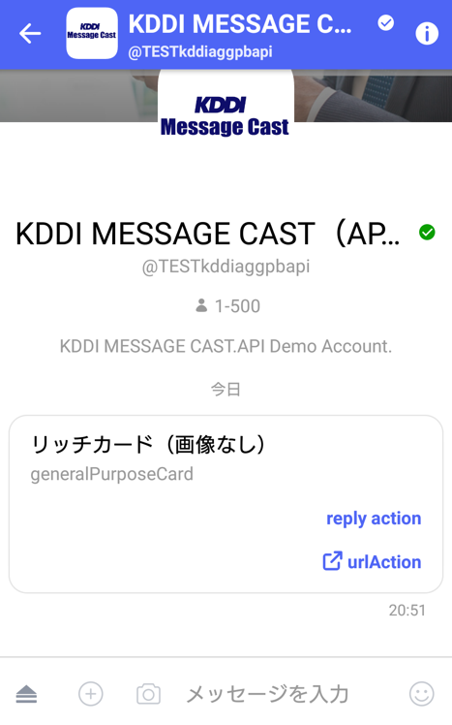 | { "message": { "RCSMessage": { "richcardMessage": { "message": { "generalPurposeCard": { "layout": { "cardOrientation": "VERTICAL" }, "content": { "description": "generalPurposeCard", "title": "リッチカード（画像なし）", "suggestions": [ { "reply": { "displayText": "reply action", "postback": { "data": "postback date" } } }, { "action": { "displayText": "urlAction", "postback": { "data": "postback date" }, "urlAction": { "openUrl": { "url": "http://www.kddi.com/" } } } } ] } } } } }, "messageContact": { "userContact": "+8190xxxxxxxx" } }, "dst": "0" } | { "RCSMessage": { "msgId": "c581eb80539247548d74dd54e4edcb87", "orderId": "c9fe8683-88e9-4780-b225-b5268bf2e351", "status": "pending", "timestamp": "2021-09-14T02:43:06.408Z" }, "Destination": "au" }

SMSフォールバックの場合（リクエスト時にヘッダーの「X-Fallback」に0を設定してください。）
 | 着弾画面 | リクエスト | レスポンス
サンプル | SMSのみを送る場合と同様です。 | SMSのみを送る場合と同様です。 | SMSのみを送る場合と同様です。

2-2.配信ステータス確認
1. |  | API雛形

 | 1.1. |  | 概要
 |  | このAPIは、指定されたメッセージステータスを照会するAPIです。
 |  | ＋メッセージ/SMSメッセージステータスはwebhook/SMS結果通知経由で取得できますが、このAPIはメッセージのステータスをお客様側から能動的に確認するために利用可能です。
 |  | 配信APIはリクエストしたタイミングでのステータスを取得することができます。
 |  | ステータス取得可能期間は配信するメッセージの種類や宛先キャリアにより異なります。
 |  | 宛先キャリア |  |  |  | ＋メッセージの場合 |  |  |  |  |  |  | SMSの場合
 |  | au |  |  |  | 31日間 |  |  |  |  |  |  | 31日間
 |  | docomo |  |  |  | 31日間
 |  | SoftBank |  |  |  | 31日間
 |  | Rakuten |  |  |  | RCSの配信不可のため対象外

 | 1.2. |  | 接続情報

 |  |  | リクエスト |  | https
 |  |  | ホスト |  | アカウント通知書にてご連絡いたします。
 |  |  | 認証方法 |  | Basic認証 |  |  |  |  |  |  |  |  |  |  | ※ID/PASSはアカウント通知書によりご連絡いたします。
 |  |  | バージョン |  | HTTP1.1
＜＜注意＞＞
・Token入力時の注意：Bearerの文字列を下記の通り付与してください。
X-Plusmsg-***-Authrization:△Bearer△***********************************
※△は半角スペース
 | 1.3. |  | Resources情報

 |  |  | メソッド |  | GET
 |  |  | パス |  | /{aggId}/v1/fallback/rcs/bot/v1/{botId}/messages/{msgId}/status
 |  |  | 文字コード |  | UTF-8
 |  |  | ※{aggId}と{botId}はアカウント通知書に記載されている内容をご確認ください。

 | 1.4. |  | Request情報

 |  |  | MIME タイプ |  | application/json

 |  |  | No | type |  |  | 要素名 |  |  |  |  |  |  | 項目名 | 必須 |  |  | 桁数 | 型 | 備考
 |  |  | 1 | Path |  |  | botId |  |  |  |  |  |  | ボットID | required |  |  | 50 | string
 |  |  | 2 | Path |  |  | msgId |  |  |  |  |  |  | メッセージID | required |  |  | 32 | string | APIリクエスト後にAPIから配信されるメッセージ毎に付与されるユニークなIDです。
 |  |  | 3 | Header |  |  | X-Plusmsg-mkn-Authorization |  |  |  |  |  |  | Authorization Token | required |  |  | 200 | string | アカウント通知書にてお知らせしたトークンを指定してください。配信種類による設定値は以下の通りです。 ・SMSのみ 「Bearer smsonly」と固定値を指定してください。 ※トークンの指定を誤ってもレスポンス文でエラーは出ませんが 端末にSMSは配信されません。 ・＋メッセージのみ 「Bearer」を頭に必ず入力しその後ろにトークンを指定してください。 ※トークンの指定を誤ると下記のエラーがレスポンス文で表示されます。 500 Internal Server Error
 |  |  | 4 | Header |  |  | X-Plusmsg-gmp-Authorization |  |  |  |  |  |  | Authorization Token | required |  |  | 200 | string | アカウント通知書にてお知らせしたトークンを指定してください。配信種類による設定値は以下の通りです。 ・SMSのみ 「Bearer smsonly」と固定値を指定してください。 ※トークンの指定を誤ってもレスポンス文でエラーは出ませんが 端末にSMSは配信されません。 ・＋メッセージのみ 「Bearer」を頭に必ず入力しその後ろにトークンを指定してください。 ※トークンの指定を誤ると下記のエラーがレスポンス文で表示されます。 500 Internal Server Error
 |  |  | 5 | Header |  |  | X-Plusmsg-tmt-Authorization |  |  |  |  |  |  | Authorization Token | required |  |  | 200 | string | アカウント通知書にてお知らせしたトークンを指定してください。配信種類による設定値は以下の通りです。 ・SMSのみ 「Bearer smsonly」と固定値を指定してください。 ※トークンの指定を誤ってもレスポンス文でエラーは出ませんが 端末にSMSは配信されません。 ・＋メッセージのみ 「Bearer」を頭に必ず入力しその後ろにトークンを指定してください。 ※トークンの指定を誤ると下記のエラーがレスポンス文で表示されます。 500 Internal Server Error

 |  |  | Request電文例
 |  |  | GET /au/v1/fallback/rcs/bot/v1/test_Company_bot/messages/dc2693bd-c1ba-4e53-9dba-8f23ecad3e87/status Accept: application/json X-Plusmsg-mkn-Authorization: Bearer <OAuth 2.0 Bearer Access Token (KDDI)＞ X-Plusmsg-gmp-Authorization: Bearer <OAuth 2.0 Bearer Access Token (Softbank)＞ X-Plusmsg-tmt-Authorization: Bearer <OAuth 2.0 Bearer Access Token (Docomo) ＞ cache-control: no-cache Content-Type: application/json X-Fallback: Authorization: Basic ID:PASS@Base64Encode Host: api.msg-gw.kddi.com

 | 1.5. |  | Response情報

 |  |  | No | HTTPステータス |  |  |  |  |  |  | 設定値 | レスポンス詳細
 |  |  | 1 | 200 |  |  |  |  |  |  | 正常 | 下記の通り、参考はRCSMessageWithContactInfoResponseDTO(GSMA)

 |  |  | MIME タイプ |  | application/json

 |  |  | No | type |  |  | 要素名 |  |  |  |  |  |  | 項目名 | 必須 |  |  | 桁数 | 型 | 備考
 |  |  | 1 |  |  |  | RCSMessage |  |  |  |  |  |  |  | optional |  |  | - | RCSMessageDTO | 2-1.即時配信でプラスメッセージを配信した際に項目No.1～4が表示されます（SMSを配信した時は表示されません）
 |  |  | 2 |  |  |  |  | msgId |  |  |  |  |  |  | required |  |  | 32 | string | APIリクエスト後にAPIから配信されるメッセージ毎に付与されるユニークなIDです。
 |  |  | 3 |  |  |  |  | status |  |  |  |  |  |  | required |  |  | - | enum | 取りえるステータスはメッセージのステータス遷移についてシートをご参照ください。
 |  |  | 4 |  |  |  |  | timestamp |  |  |  |  |  |  | required |  |  | date-time | string | MSG-GWが各キャリアから配信結果ステータスを受け付けた時刻です。
 |  |  | 5 |  |  |  | smsmessage |  |  |  |  |  |  |  | optional |  |  | - | object | 2-1.即時配信でSMSを配信した際に項目No.5～12が表示されます（プラスメッセージを配信した時は表示されません）
 |  |  | 6 |  |  |  |  | orderId |  |  |  |  |  |  | required |  |  | 36 | string | 本システム内部にて利用するIDとなり、ご利用いただく必要はございません。msgIdと同値が付与されます。
 |  |  | 7 |  |  |  |  | status |  |  |  |  |  |  | required |  |  | - | enum | 取りえるステータスはメッセージのステータス遷移についてシートをご参照ください。
 |  |  | 8 |  |  |  |  | msgId |  |  |  |  |  |  | required |  |  | 36 | string | APIリクエスト後にAPIから配信されるメッセージ毎に付与されるユニークなIDです。UUID形式で表示されます。
 |  |  | 9 |  |  |  |  | reason |  |  |  |  |  |  | optional |  |  | 255 | string | ※本要素の値はsoftbankの場合のみ表示されます(他キャリアの時は表示されません) ①DELIVRD：端末への配信に成功 ②EXPIRED：配信有効時間到達 SMSが配信されたが何かしらの原因により端末に届いていない 状態になってから、配信有効時間（2分）経過した後に表示されます。 ③DELETED：メッセージは削除された メッセージの配信依頼を受け付けてから配信完了するまでの間に、 運用者（ソフトバンク）によるメッセージ削除、またはコマンドによる メッセージ削除がされた場合に表示されます。 ④UNDELIV：メッセージは配信することができない softbankで使用上定義されていますが運用上は発生しません。 ⑤REJECTD：メッセージ配信先端末側での受信フィルタ(ショートメッセージサービスセンターでの規制リストを除く)による送信失敗 ※auキャリア配信（dst=1）を指定する場合は、「reasonエラーコード一覧」シートをご確認ください。
 |  |  | 10 |  |  |  |  | timestamp |  |  |  |  |  |  | required |  |  | date-time | string | MSG-GWが各キャリアから配信結果ステータスを受け付けた時刻です。 各キャリア側設備に起因して弊社サーバにて配信結果ステータスが受付されなかった場合は、MSG-GWにて配信結果が確定した時刻となります。
 |  |  | 11 |  |  |  |  | splitNum |  |  |  |  |  |  | required |  |  | 2 | string | SMSコンカチネーションのための分割数を返却します。 ・au：1-10 ・docomo：1-10 ・softbank：1固定 ・rakuten：1-10 ※softbankの場合、送信された文字数によらず一律で1が表示されます。 ※statusがfailed（配信失敗）の場合、本項目は表示されません。
 |  |  | 12 |  |  |  |  | Destination |  |  |  |  |  |  | required |  |  | 255 | enum | au,docomo,softbank,rakuten,smsのいづれかの値が表示されます。 ・au：auキャリアの携帯端末へ送信 ・docomo：docomoキャリアの携帯端末へ送信 ・softbank：softbankキャリアの端末へ送信 ・rakuten：rakutenキャリアの携帯端末へ送信 ・sms：以下ケースに該当する場合 存在しない電話番号へ以下パターンでメッセージを配信した場合 ┗SMSを配信(X-Fallback=2(SMS_only))した場合。 ┗SMSフォールバックあり(X-Fallback=0(SMSFallback))で＋メッセージを配信した場合。
 |  |  | 13 |  |  |  | Destination |  |  |  |  |  |  |  | required |  |  | 255 | enum | au,docomo,softbank,rakuten,smsのいずれかの値が表示されます。 ※＋メッセージを送信したときはrakutenが表示されません。 ・au：auキャリアの携帯端末へ送信 ・docomo：docomoキャリアの携帯端末へ送信 ・softbank：softbankキャリアの端末へ送信 ・rakuten：rakutenキャリアの携帯端末へ送信 ・sms：以下ケースに該当する場合 存在しない電話番号へ以下パターンでメッセージを配信した場合 ┗SMSを配信(X-Fallback=2(SMS_only))した場合。 ┗SMSフォールバックあり(X-Fallback=0(SMSFallback))で＋メッセージを配信した場合。

 |  |  | Response電文例（正常応答）
 |  |  | HTTP/1.1 200 OK Date: Tue, 29 Jan 2019 06:11:55 GMT Content-Type: application/json Transfer-Encoding: chunked Connection: keep-alive Server: JBoss-EAP/7 Expires: 0 X-Plusmsg-TransactionId: 93de90d1-1e15-419e-b9dc-33315ce8f7a9 Cache-Control: no-cache, no-store, max-age=0, must-revalidate X-Powered-By: Undertow/1 X-XSS-Protection: 1; mode=block Pragma: no-cache X-Frame-Options: DENY X-Content-Type-Options: nosniff ■＋メッセージの場合 { "RCSMessage":{ "msgId":"568a572200a34878ad4061d4da1cf0e2", "status":"failed", "timestamp":"2019-01-28T07:36:19.993Z" }, "Destination":"softbank" } ■SMSの場合 { "smsmessage":{ "orderId": "34845cf9-c3fe-4c64-96ae-fd60c7057504", "status": "delivered", "msgId": "34845cf9-c3fe-4c64-96ae-fd60c7057504", "reason": "DELIVRD", "splitNum": "1", "timestamp": "2020-09-25T06:57:00.338Z", "Destination": "softbank" }, "Destination"": "softbank" }

 | 1.6. |  | エラー

 |  |  | No | HTTPステータス |  |  |  |  |  |  | リーズン フレーズ |  |  |  |  |  | レスポンス詳細 |  |  |  | message例文
 |  |  | 1 | 400 |  |  |  |  |  |  | Bad Request |  |  |  |  |  | MSG-GWが不正なリクエストを受信しました。 ※各パターンについては【エラーコード一覧】シート参照。 ＜本エラー発生時の対処について＞ 弊社までお問い合わせください。 |  |  |  | { "type": "400 Bad Request", "title": "[MGW1000006] softbankアクセストークンは入力必須です。", "detail": { "messages": [ { "message": "[MGW1000006] softbankアクセストークンは入力必須です。", "message_code": "MGW1000006" } ] } }
 |  |  | 2 | 401 |  |  |  |  |  |  | Unauthorized |  |  |  |  |  | Basic認証に失敗した ＜本エラー発生時の対処について＞ アカウント通知書でご案内しているBasic認証ID/Basic認証パスワードが設定されているかご確認ください。 |  |  |  | { "title": "string", "detail": { "errors": [ { "destination": "string", "body": { "reason": { "text": "string", "code": "string" }, "messages": { "message": "string", "message_code": "string" } } } ] } }
 |  |  |  | 403 |  |  |  |  |  |  | Forbidden |  |  |  |  |  | 基本的にはjson形式でエラーが返却されますが、FW（ファイヤウォール）にてアクセスが拒否されている場合、html形式のレスポンスが返却されます。 <html> <head> <title>Error</title> </head> <body>Access is denied </body> </html> ＜本エラー発生時の対処について＞ 弊社までお問い合わせください。 |  |  |  | { "type": "403 Forbidden", "title": "[MGW1000024] アクセスが許可されていません。ID:dcmaggid", "detail": { "messages": [ { "message": "[MGW1000024] アクセスが許可されていません。ID:dcmaggid", "message_code": "MGW1000024" } ] } }
 |  |  | 3 | 404 |  |  |  |  |  |  | Not Found |  |  |  |  |  | msgIdをご利用いただいている場合は、本エラーは発生せず500エラーに統合されます。 ＜本エラー発生時の対処について＞ リクエストURLに誤りがないかご確認ください。 |  |  |  | { "type": "404 Not Found", "title": "[MGW2000010] オーダーID管理データが存在しません。メッセージID/オーダーID:12345678-90ab-cdef-ghij-klmnopqrstuv", "detail": { "messages": [ { "message": "[MGW2000010] オーダーID管理データが存在しません。メッセージID/オーダーID:12345678-90ab-cdef-ghij-klmnopqrstuv", "message_code": "MGW2000010" } ] } }
 |  |  | 4 | 500 |  |  |  |  |  |  | Internal Server Error |  |  |  |  |  | 各パターンについては【エラーコード一覧】シート参照。 ＜本エラー発生時の対処について＞ 弊社までお問い合わせください。 |  |  |  | { "title": "string", "detail": { "errors": [ { "destination": "string", "body": { "reason": { "text": "string", "code": "string" }, "messages": { "message": "string", "message_code": "string" } } } ] } }
 |  |  | 5 | 502 |  |  |  |  |  |  | Bad Gateway |  |  |  |  |  | MSG-GWへメッセージが送信されていません。 MSG-GWサーバーが異常状態などの場合に表示されます。障害時の場合KDDI内にて確認します。html形式のレスポンスが返却されます。 ＜本エラー発生時の対処について＞ 弊社までお問い合わせください。 |  |  |  | 例） <html> <head> <title>Error</title> </head> <body>Bad Gateway</body> </html>
 |  |  | 6 | 503 |  |  |  |  |  |  | Service Unavailable |  |  |  |  |  | 同時接続超過 ＜本エラー発生時の対処について＞ 同じ時間でリクエストされているAPIの数が上限値を超えているため、リクエストの時間をずらす等ご検討ください。 |  |  |  | { "title": "string", "detail": { "errors": [ { "destination": "string", "body": { "reason": { "text": "string", "code": "string" }, "messages": { "message": "string", "message_code": "string" } } } ] } }
 |  |  | 7 | 504 |  |  |  |  |  |  | Gateway Timeout |  |  |  |  |  | LB（ロードバランサー）へのアクセスが断となった場合や、MSG-GWのフロントLBが切断を実施した場合に発生します。本システムのフロントLBのタイムアウト値は330秒となります。html形式のレスポンスが返却されます。 |  |  |  | <html> <head> <title>Error</title> </head> <body>Bad Gateway</body> </html>

 |  |  | No | type |  |  | 要素名 |  |  |  |  |  |  | 項目名 | 必須 |  |  | 桁数 | 型 | 備考
 |  |  | 1 | Body |  |  | type |  |  |  |  |  |  |  | optional |  |  | - | json object | HTTPエラーレスポンスコード ＋ リーズン フレーズ
 |  |  | 2 |  |  |  | title |  |  |  |  |  |  |  | optional |  |  | 255 | string | detail部分のtext or message部分を付与
 |  |  | 3 |  |  |  | detail |  |  |  |  |  |  |  | optional |  |  | json | - | 詳細情報をjson形式にて付与
 |  |  | 4 |  |  |  |  | errors |  |  |  |  |  |  | optional |  |  | array | - | 対向となるキャリア分情報を表示します。
 |  |  | 5 |  |  |  |  |  | destination |  |  |  |  |  | optional |  |  | enum | string | au/docomo/softbank
 |  |  | 6 |  |  |  |  |  | body |  |  |  |  |  | optional |  |  | json | json object | json フォーマット
 |  |  | 7 |  |  |  |  |  |  | reason |  |  |  |  | optional |  |  | json | string | キャリア設備から受領するエラー形式です。
 |  |  | 8 |  |  |  |  |  |  |  | text |  |  |  | optional |  |  | 255 | string | キャリア設備内でのエラー理由を明示します。
 |  |  | 9 |  |  |  |  |  |  |  | code |  |  |  | optional |  |  | 255 | string | キャリア設備から受領するエラーコードです。存在しない場合があります。
 |  |  | 10 |  |  |  |  |  |  | messages |  |  |  |  | optional |  |  | json | enum | MSG-GWでの処理に関するエラー
 |  |  | 11 |  |  |  |  |  |  |  | message |  |  |  | optional |  |  | 255 | enum | MSG-GWでのエラー内容を表示します。
 |  |  | 12 |  |  |  |  |  |  |  | message_code |  |  |  | optional |  |  | 255 | string | 各パターンについては【エラーコード一覧】シート参照。

 |  |  | Response電文例（エラー応答）
 |  |  | HTTP/1.1 500 status: 500 Date: Mon, 20 May 2019 07:44:47 GMT Content-Type: application/problem+json Transfer-Encoding: chunked Connection: keep-alive Server: SGF Expires: 0 X-Plusmsg-TransactionId: e3541a55-aa7f-447d-9338-b9fca2480cca Cache-Control: no-cache, no-store, max-age=0, must-revalidate X-XSS-Protection: 1; mode=block Pragma: no-cache X-Frame-Options: DENY Access-Control-Allow-Origin: https://lab.sp.developer.softbank.jp X-Content-Type-Options: nosniff Set-Cookie: TS013b7abe=01964be30b3d0a95160c0cdf914403c48d89c2ccbf161e3e2eacbc491eb0aaca20721896648bb80da148be27820198576abc4f0d62; Path=/ { "title": "string", "detail": { "errors": [ { "destination": "string", "body": { "reason": { "text": "string", "code": "string" }, "messages": { "message": "string", "message_code": "string" } } } ] } }

2-3.サブスクライバリスト取得
1. |  | API雛形

 | 1.1. |  | 概要
 |  | これは、公式アカウントの利用登録者の電話番号を一覧で取得するAPIです。

 | 1.2. |  | 接続情報

 |  |  | リクエスト |  | https
 |  |  | ホスト |  | アカウント通知書にてご連絡いたします。
 |  |  | 認証方法 |  | Basic認証 |  |  |  |  |  |  |  |  | ※ID/PASSはアカウント通知書によりご連絡いたします。
 |  |  | バージョン |  | HTTP1.1

＜＜注意＞＞
・Token入力時の注意：Bearerの文字列を下記の通り付与してください。
X-Plusmsg-***-Authrization:△Bearer△***********************************
※△は半角スペース
 | 1.3. |  | Resources情報

 |  |  | メソッド |  | GET
 |  |  | パス |  | /{aggId}/v1/a2p/accounts/subscribers/list
 |  |  | 文字コード |  | UTF-8
 |  |  | ※{aggId}と{botId}はアカウント通知書に記載されている内容をご確認ください。

 | 1.4. |  | Request情報

 |  |  | MIME タイプ |  | application/json

 |  |  | No | type |  | 要素名 |  |  |  |  |  | 項目名 | 必須 |  |  | 桁数 | 型 | 備考
 |  |  | 1 | Header |  | X-Plusmsg-Authorization |  |  |  |  |  | Authorization Token | required |  |  | 200 | string | アカウント通知書にてお知らせしたトークンを指定してください。 ※「Bearer」を頭に必ず入力してください。
 |  |  | 2 | Query |  | destination |  |  |  |  |  | 指定先キャリア | required |  |  | 50 | string | 1(au)/2(docomo)/3(softbank)

 |  |  | Request電文例
 |  |  | GET /au/v1/a2p/accounts/subscribers/list?destination=1 Content-Type: application/json X-Plusmsg-Authorization: Bearer <OAuth 2.0 Bearer Access Token (いずれかのキャリア)> cache-control: no-cache Authorization: Basic ID:PASS@Base64Encode Host: api.msg-gw.kddi.com accept-encoding: gzip, deflate

 | 1.5. |  | Response情報

 |  |  | No | HTTPステータス |  |  |  |  |  | 設定値 | レスポンス詳細 |  |  |  | 備考
 |  |  | 1 | 200 |  |  |  |  |  | 正常 | なし |  |  |  | 公式アカウントを利用している利用者の電話番号を一覧で表示します。 ・電話番号は先頭が+81から始まる番号が表示されます。 ・destinationで指定されたキャリアの電話番号のみが取得できます。 ・"null"が返却される場合は該当のアカウントにサブスクライバが存在しません。 ・サブスクライバリストの取得結果の件数に制限はありません。
 |  |  | ２ | 204 |  |  |  |  |  | 正常 | なし |  |  |  | 利用者の電話番号が1件も登録されていません。
 |  |  |  | アカウント申込時にallowSubscribers：false（アカウントの利用登録を許可しない）の場合に本APIを実施した場合、端末のキャリアによって下記のHTTPステータスが返却されます。
 |  |  |  | au ：204
 |  |  |  | docomo：204
 |  |  |  | softbank：204

 |  |  | MIME タイプ |  | application/octet-stream

 |  |  | Response電文例（正常応答）
 |  |  | HTTP/1.1 200 status: 200 Date: Tue, 29 Jan 2019 06:15:18 GMT Content-Type: text/csv;charset=UTF-8 Transfer-Encoding: chunked Connection: keep-alive Server: JBoss-EAP/7 Expires: 0 X-Plusmsg-TransactionId: f180247e-5c9a-402e-bdac-5bb2ef8b1fce Cache-Control: no-cache, no-store, max-age=0, must-revalidate X-Powered-By: Undertow/1 X-XSS-Protection: 1; mode=block Pragma: no-cache X-Frame-Options: DENY Content-Disposition: attachment; filename=account-9_subscribers.csv X-Content-Type-Options: nosniff +811234567890 +812345678901 +813456789012 +814567890123

 | 1.6. |  | エラー

 |  |  | No | HTTPステータス |  |  |  |  |  | リーズン フレーズ |  |  |  |  | レスポンス詳細 |  |  |  | message例文
 |  |  | 1 | 400 |  |  |  |  |  | Bad Request |  |  |  |  | MSG-GWが不正なリクエストを受信した場合、表示されます。リクエスト電文が形式通りになっているか確認をお願いします。 例） ・認証情報を入力していない（Basic認証用ID、トークン） ・smsNumberやuserContactの桁数が誤っている ・未対応のキャリアに送信しようとしたとき ※各パターンについては【エラーコード一覧】シート参照。 |  |  |  | { "title": "string", "detail": { "errors": [ { "destination": "string", "body": { "reason": { "text": "string", "code": "string" }, "messages": { "message": "string", "message_code": "string" } } } ] } }
 |  |  | 2 | 401 |  |  |  |  |  | Unauthorized |  |  |  |  | 発行したものと異なるBasic認証ID、Basic認証パスワードを入力した場合、表示されます。アカウント通知書で提示しているBasic認証ID,Basic認証パスワードをいれてください。 （よくあるエラー） ・ Base64エンコード |  |  |  | { "title": "string", "detail": { "errors": [ { "destination": "string", "body": { "reason": { "text": "string", "code": "string" }, "messages": { "message": "string", "message_code": "string" } } } ] } }
 |  |  | 3 | 403 |  |  |  |  |  | Forbidden |  |  |  |  | クライアントサイドでアクセスするIPアドレスがあいてないこにき送るエラー。 申込時に申請いただいたグローバルIPアドレスからアクセスをしているかを確認ください。 基本的にはjson形式でエラーが返却されますが、FW（ファイヤウォール）にてアクセスが拒否されている場合、html形式のレスポンスが返却されます。 <html> <head> <title>Error</title> </head> <body>Access is denied </body> </html> |  |  |  | { "type": "403 Forbidden", "title": "[MGW1000024] アクセスが許可されていません。ID:dcmaggid", "detail": { "messages": [ { "message": "[MGW1000024] アクセスが許可されていません。ID:dcmaggid", "message_code": "MGW1000024" } ] } }
 |  |  | 4 | 404 |  |  |  |  |  | Not Found |  |  |  |  |  |  |  |  | { "title": "string", "detail": { "errors": [ { "destination": "string", "body": { "reason": { "text": "string", "code": "string" }, "messages": { "message": "string", "message_code": "string" } } } ] } }
 |  |  | 5 | 500 |  |  |  |  |  | Internal Server Error |  |  |  |  | お客様側システムからのリクエストをMSG-GWで受付しましたが、MSG-GW内部でエラーが発生しリクエストもとにレスポンスが返却できない場合に表示されます。 APIのレスポンスとしてStatus="failed"が返ることがありますが違いは以下のようになります。 ・HTTPステータス=500 APIを最後まで実行できていない状態です（実行時エラーで終了）。 各パターンについては【エラーコード一覧】シート参照。 |  |  |  | { "title": "string", "detail": { "errors": [ { "destination": "string", "body": { "reason": { "text": "string", "code": "string" }, "messages": { "message": "string", "message_code": "string" } } } ] } }
 |  |  | 6 | 502 |  |  |  |  |  | Bad Gateway |  |  |  |  | MSG-GWサーバーが異常状態などです。 html形式のレスポンスが返却されます。 ＜本エラー発生時の対処について＞ 再実行をお願いいたします。 |  |  |  | <html> <head> <title>Error</title> </head> <body>Bad Gateway</body> </html>
 |  |  | 7 | 503 |  |  |  |  |  | Service Unavailable |  |  |  |  | 同時接続超過
 |  |  | 8 | 504 |  |  |  |  |  | Gateway Timeout |  |  |  |  | MSG-GWサーバーがダウン中などの場合に表示されます。障害時の場合KDDI内にて確認します。 LB（ロードバランサー）へのアクセスが断となった場合や、MSG-GWのフロントLBが切断を実施した場合に発生します。本システムのフロントLBのタイムアウト値は330秒となります。html形式のレスポンスが返却されます。 |  |  |  | <html> <head> <title>Error</title> </head> <body>Bad Gateway</body> </html>

 |  |  | No | type |  | 要素名 |  |  |  |  |  | 項目名 | 必須 |  |  | 桁数 | 型 | 備考
 |  |  | 1 | Body |  | type |  |  |  |  |  |  | optional |  |  | - | json object | HTTPエラーレスポンスコード ＋ リーズン フレーズ
 |  |  | 2 |  |  | title |  |  |  |  |  |  | optional |  |  | 255 | string | detail部分のtext or message部分を付与
 |  |  | 3 |  |  | detail |  |  |  |  |  |  | optional |  |  | json | - | 詳細情報をjson形式にて付与
 |  |  | 4 |  |  |  | errors |  |  |  |  |  | optional |  |  | array | - | 対向となるキャリア分情報を表示します。
 |  |  | 5 |  |  |  |  | destination |  |  |  |  | optional |  |  | enum | string | au/docomo/softbank
 |  |  | 6 |  |  |  |  | body |  |  |  |  | optional |  |  | json | json object | json フォーマット
 |  |  | 7 |  |  |  |  |  | reason |  |  |  | optional |  |  | json | string | キャリア設備から受領するエラー形式です。
 |  |  | 8 |  |  |  |  |  |  | text |  |  | optional |  |  | 255 | string | キャリア設備内でのエラー理由を明示します。
 |  |  | 9 |  |  |  |  |  |  | code |  |  | optional |  |  | 255 | string | キャリア設備から受領するエラーコードです。存在しない場合があります。
 |  |  | 10 |  |  |  |  |  | messages |  |  |  | optional |  |  | json | enum | MSG-GWでの処理に関するエラー
 |  |  | 11 |  |  |  |  |  |  | message |  |  | optional |  |  | 255 | enum | MSG-GWでのエラー内容を表示します。
 |  |  | 12 |  |  |  |  |  |  | message_code |  |  | optional |  |  | 255 | string | エラーコードについては、別紙参照

 |  |  | Response電文例（エラー応答）
 |  |  | HTTP/1.1 500 status: 500 Date: Mon, 20 May 2019 07:29:06 GMT Content-Type: application/problem+json Transfer-Encoding: chunked Connection: keep-alive Server: SGF Expires: 0 X-Plusmsg-TransactionId: b92dbbfa-beec-4f8d-8d82-3b1d56692dc0 Cache-Control: no-cache, no-store, max-age=0, must-revalidate X-XSS-Protection: 1; mode=block Pragma: no-cache X-Frame-Options: DENY Access-Control-Allow-Origin: https://lab.sp.developer.softbank.jp X-Content-Type-Options: nosniff Set-Cookie: TS013b7abe=01964be30b3d62bc48858accfbc66378a76f87fc66ad859ce144a1e7291dbcafc816c50445c4044a0cd38748fdf0e67ee3ca0b44f3; Path=/ { "title": "string", "detail": { "errors": [ { "destination": "string", "body": { "reason": { "text": "string", "code": "string" }, "messages": { "message": "string", "message_code": "string" } } } ] } }

2-4 ケーパビリティ判定
1. |  | API雛形

 | 1.1. |  | 概要
 |  | 指定されたユーザーのデバイスが+メッセージを利用できるかを取得するためのAPIです。
 |  | 従前のケーパビリティ判定と比べて、レスポンス速度やTPS等の課題を解決したカスタマイズされたケーパビリティ判定APIとなります。

 | 1.2. |  | 接続情報

 |  |  | リクエスト |  | https
 |  |  | ホスト |  | アカウント通知書にてご連絡いたします。
 |  |  | 認証方法 |  | Basic認証 |  |  |  |  |  |  |  |  | ※ID/PASSはアカウント通知書によりご連絡いたします。
 |  |  | バージョン |  | HTTP1.1
＜＜注意＞＞
・Token入力時の注意：Bearerの文字列を下記の通り付与してください。
X-Plusmsg-***-Authrization:△Bearer△***********************************
※△は半角スペース
 | 1.3. |  | Resources情報

 |  |  | メソッド |  | GET
 |  |  | パス |  | /{aggId}/v2/fallback/rcs/bot/v1/{botId}/contactCapabilities
 |  |  | 文字コード |  | UTF-8
 |  |  | ※{aggId}と{botId}はアカウント通知書に記載されている内容をご確認ください。

 | 1.4. |  | Request情報

 |  |  | MIME タイプ |  | application/json

 |  |  | No | type |  | 要素名 |  |  |  |  |  | 項目名 | 必須 |  |  | 桁数 | 型 | 備考
 |  |  | 1 | Path |  | botId |  |  |  |  |  |  | required |  |  | 50 | string | アカウント通知書にてお知らせする値を指定してください。
 |  |  | 2 | Query |  | userContact |  |  |  |  |  |  | optional |  |  | 255 | string | パスのcontactCapabilitiesの直後に以下の文言を追記してください。 ?userContact=%2BXXXXXX ※%2B：国番号の先頭文字の+をURLエンコードした文字列です。
 |  |  | 3 | Header |  | X-Plusmsg-mkn-Authorization |  |  |  |  |  | Authorization Token | required |  |  | 200 | string | アカウント通知書にてお知らせしたトークンを指定してください。配信種類による設定値は以下の通りです。 「Bearer」を頭に必ず入力しその後ろにトークンを指定してください。
 |  |  | 4 | Header |  | X-Plusmsg-gmp-Authorization |  |  |  |  |  | Authorization Token | required |  |  | 200 | string | アカウント通知書にてお知らせしたトークンを指定してください。配信種類による設定値は以下の通りです。 「Bearer」を頭に必ず入力しその後ろにトークンを指定してください。
 |  |  | 5 | Header |  | X-Plusmsg-tmt-Authorization |  |  |  |  | h | Authorization Token | required |  |  | 200 | string | アカウント通知書にてお知らせしたトークンを指定してください。配信種類による設定値は以下の通りです。 「Bearer」を頭に必ず入力しその後ろにトークンを指定してください。

 |  |  | Request電文例
 |  |  | GET /au/v1/fallback/rcs/bot/v1/kddietoerouting/contactCapabilities Content-Type: application/json X-Plusmsg-mkn-Authorization: Bearer <OAuth 2.0 Bearer Access Token (KDDI)> X-Plusmsg-gmp-Authorization: Bearer <OAuth 2.0 Bearer Access Token (Softbank)> X-Plusmsg-tmt-Authorization: Bearer <OAuth 2.0 Bearer Access Token (Docomo) > cache-control: no-cache Authorization: Basic ID:PASS@Base64Encode User-Agent: PostmanRuntime/7.6.0 Accept: */* Host: api.msg-gw.kddi.com cookie: TS013b7abe=01964be30b8d6850f2dbc4eead0dfe99a323765cecd6d0f34a8f5ce8f872e0f202cb5e9a5a843e3ed01e755a9170dc18477424e7db accept-encoding: gzip, deflate content-length: 205

 | 1.5. |  | Response情報

 |  |  | No | HTTPステータス |  |  |  |  |  | 設定値 | レスポンス詳細
 |  |  | 1 | 200 |  |  |  |  |  | 正常 | CapabilitiesResponseDTO（GSMA）

 |  |  | MIME タイプ |  | application/json

 |  |  | No | type |  | 要素名 |  |  |  |  |  | 項目名 | 必須 |  |  | 桁数 | 型 | 備考
 |  |  | 1 |  |  | capabilities |  |  |  |  |  |  | optional |  |  | - | enum | +メッセージがインストールされている端末利用できる機能を一覧で返却します。 <返却される値> chat └チャット機能が利用できます。 fileTransfer └ファイルの添付及びダウンロードが利用できます。 videoCall └ビデオ電話が利用できます。 geolocationPush └位置情報の表示ができます。 callComposer <+メッセージ利用可否の判定方法> ・chatBotCommunicationが存在する +メッセージ利用可能。 ・chatBotCommunicationが存在しない +メッセージ利用不可(SMSのみ送信される)。 ※＋メッセージの利用用途(BtoC/CtoC)により返却値がことなるためご注意ください。
 |  |  | 2 |  |  | reason |  |  |  |  |  |  | optional |  |  | - | json object
 |  |  | 3 |  |  |  | code |  |  |  |  | ReasonDTOの要素 | optional |  |  | 2147483647 | integer
 |  |  | 4 |  |  |  | text |  |  |  |  | ReasonDTOの要素 | optional |  |  | - | string

 |  |  | Response電文例（正常応答）
 |  |  | HTTP/1.1 200 status: 200 Date: Thu, 16 May 2019 06:25:35 GMT Content-Type: application/json;charset=UTF-8 Transfer-Encoding: chunked Connection: keep-alive Server: Apache/2.4.6 (Red Hat Enterprise Linux) Expires: 0 X-Plusmsg-TransactionId: c3893b97-09ee-464e-aadf-12fd3ebe9447 Cache-Control: no-cache, no-store, max-age=0, must-revalidate X-XSS-Protection: 1; mode=block Pragma: no-cache X-Frame-Options: DENY X-Content-Type-Options: nosniff { "capabilities":[ "chat", "fileTransfer", "geolocationPush", "chatBotCommunication" ] }

 | 1.6. |  | エラー

 |  |  | No | HTTPステータス |  |  |  |  |  | リーズン フレーズ |  |  |  |  | レスポンス詳細 |  |  |  | message例文
 |  |  | 1 | 400 |  |  |  |  |  | Bad Request |  |  |  |  | MSG-GWが不正なリクエストを受信した場合、表示されます。リクエスト電文が形式通りになっているか確認をお願いします。 例） ・認証情報を入力していない（Basic認証用ID、トークン） ・smsNumberやuserContactの桁数が誤っている ・未対応のキャリアに送信しようとしたとき ※各パターンについては【エラーコード一覧】シート参照。 |  |  |  | { "title": "string", "detail": { "errors": [ { "destination": "string", "body": { "reason": { "text": "string", "code": "string" }, "messages": { "message": "string", "message_code": "string" } } } ] } }
 |  |  | 2 | 401 |  |  |  |  |  | Unauthorized |  |  |  |  | 発行したものと異なるBasic認証ID、Basic認証パスワードを入力した場合、表示されます。アカウント通知書で提示しているBasic認証ID,Basic認証パスワードをいれてください。 （よくあるエラー） ・ Base64エンコード |  |  |  | { "title": "string", "detail": { "errors": [ { "destination": "string", "body": { "reason": { "text": "string", "code": "string" }, "messages": { "message": "string", "message_code": "string" } } } ] } }
 |  |  | 3 | 403 |  |  |  |  |  | Forbidden |  |  |  |  | クライアントサイドでアクセスするIPアドレスがあいてないこにき送るエラー。 申込時に申請いただいたグローバルIPアドレスからアクセスをしているかを確認ください。 基本的にはjson形式でエラーが返却されますが、FW（ファイヤウォール）にてアクセスが拒否されている場合、html形式のレスポンスが返却されます。 <html> <head> <title>Error</title> </head> <body>Access is denied </body> </html> |  |  |  | { "type": "403 Forbidden", "title": "[MGW1000024] アクセスが許可されていません。ID:dcmaggid", "detail": { "messages": [ { "message": "[MGW1000024] アクセスが許可されていません。ID:dcmaggid", "message_code": "MGW1000024" } ] } }
 |  |  | 4 | 404 |  |  |  |  |  | Not Found |  |  |  |  |  |  |  |  | { "title": "string", "detail": { "errors": [ { "destination": "string", "body": { "reason": { "text": "string", "code": "string" }, "messages": { "message": "string", "message_code": "string" } } } ] } }
 |  |  | 5 | 500 |  |  |  |  |  | Internal Server Error |  |  |  |  | お客様側システムからのリクエストをMSG-GWで受付しましたが、MSG-GW内部でエラーが発生しリクエストもとにレスポンスが返却できない場合に表示されます。 APIのレスポンスとしてStatus="failed"が返ることがありますが違いは以下のようになります。 ・HTTPステータス=500 APIを最後まで実行できていない状態です（実行時エラーで終了）。 各パターンについては【エラーコード一覧】シート参照。 |  |  |  | { "title": "string", "detail": { "errors": [ { "destination": "string", "body": { "reason": { "text": "string", "code": "string" }, "messages": { "message": "string", "message_code": "string" } } } ] } }
 |  |  | 6 | 502 |  |  |  |  |  | Bad Gateway |  |  |  |  | MSG-GWサーバーが異常状態などです。 html形式のレスポンスが返却されます。 ＜本エラー発生時の対処について＞ 再実行をお願いいたします。 |  |  |  | <html> <head> <title>Error</title> </head> <body>Bad Gateway</body> </html>
 |  |  | 7 | 503 |  |  |  |  |  | Service Unavailable |  |  |  |  | 同時接続超過 |  |  |  | { "title": "string", "detail": { "errors": [ { "destination": "string", "body": { "reason": { "text": "string", "code": "string" }, "messages": { "message": "string", "message_code": "string" } } } ] } }
 |  |  | 8 | 504 |  |  |  |  |  | Gateway Timeout |  |  |  |  | MSG-GWサーバーがダウン中などの場合に表示されます。障害時の場合KDDI内にて確認します。 LB（ロードバランサー）へのアクセスが断となった場合や、MSG-GWのフロントLBが切断を実施した場合に発生します。本システムのフロントLBのタイムアウト値は330秒となります。html形式のレスポンスが返却されます。 |  |  |  | <html> <head> <title>Error</title> </head> <body>Bad Gateway</body> </html>

 |  |  | No | type |  | 要素名 |  |  |  |  |  | 項目名 | 必須 |  |  | 桁数 | 型 | 備考
 |  |  | 1 | Body |  | type |  |  |  |  |  |  | optional |  |  | 255 | string | HTTPエラーレスポンスコード ＋ リーズン フレーズ
 |  |  | 2 |  |  | title |  |  |  |  |  |  | optional |  |  | 255 | string | detail部分のtext or message部分を付与
 |  |  | 3 |  |  | detail |  |  |  |  |  |  | optional |  |  | json | - | 詳細情報をjson形式にて付与
 |  |  | 4 |  |  |  | errors |  |  |  |  |  | optional |  |  | array | - | 対向となるキャリア分情報を表示します。
 |  |  | 5 |  |  |  |  | destination |  |  |  |  | optional |  |  | enum | string | au/docomo/softbank
 |  |  | 6 |  |  |  |  | body |  |  |  |  | optional |  |  | json | json object | json フォーマット
 |  |  | 7 |  |  |  |  |  | reason |  |  |  | optional |  |  | json | string | キャリア設備から受領するエラー形式です。
 |  |  | 8 |  |  |  |  |  |  | text |  |  | optional |  |  | 255 | string | キャリア設備内でのエラー理由を明示します。
 |  |  | 9 |  |  |  |  |  |  | code |  |  | optional |  |  | 255 | string | キャリア設備から受領するエラーコードです。存在しない場合があります。
 |  |  | 10 |  |  |  |  |  | messages |  |  |  | optional |  |  | json | enum | MSG-GWでの処理に関するエラー
 |  |  | 11 |  |  |  |  |  |  | message |  |  | optional |  |  | 255 | enum | MSG-GWでのエラー内容を表示します。
 |  |  | 12 |  |  |  |  |  |  | message_code |  |  | optional |  |  | 255 | string | エラーコードについては、別紙参照

 |  |  | Response電文例（エラー応答）
 |  |  | ■500 InternalServerErrorのパターン HTTP/1.1 500 status: 500 Date: Mon, 20 May 2019 07:12:39 GMT Content-Type: application/problem+json Transfer-Encoding: chunked Connection: keep-alive Server: Apache/2.4.6 (Red Hat Enterprise Linux) Expires: 0 X-Plusmsg-TransactionId: df558c0c-0493-4f28-96ca-6c0e88c37b2a Cache-Control: no-cache, no-store, max-age=0, must-revalidate X-XSS-Protection: 1; mode=block Pragma: no-cache X-Frame-Options: DENY X-Content-Type-Options: nosniff { "type": "500 Internal Server Error", "title": "[MGW2000009] MaaPに対するすべてのリクエストに失敗しました。", "detail": { "errors": [ { "destination": "au", "body": { "reason": { "text": "Not able to retrieve capabilities" } } }, { "destination": "docomo", "body": { "reason": { "text": "Not able to retrieve capabilities" } } }, { "destination": "softbank", "body": { "reason": { "text": "Not able to retrieve capabilities" } } } ] } }

4-1.SMS結果通知
1. |  | API雛形

 | 1.1. |  |  | 概要
 |  | SMSの配信依頼を行った際に、各キャリアSMS設備からMSG-GWに対してSMSメッセージの配信状態を通知します（SMS結果通知）。
 |  | 本APIを利用する場合(SMS配信結果通知の利用を「利用する」でお申込みいただいた）は、リクエスト（MSG-GWからお客様サーバーへ送られる通信）に対する
 |  | レスポンス（お客様サーバーからMSG-GWへ送られる通信）の時間を2,000ms以内になるようにお客様サーバー側にて設定をお願いいたします。

 |  | ※本APIはお客様よりリクエストされるのではなく、MSG-GWがリクエストしお客様のサーバー側に通知されるものです。
 |  | ※ | Timeout値について
 |  |  | MSG-GWは下記の場合にリトライと判断します。
 |  |  | ・ステータスコード200が2,000ms以内に弊社サーバーに返却されない
 |  |  | リトライする際は、約2,000ms間隔(ネットワークの状況により時間は変動する場合があります)で3回まで行います。
 |  |  | この際のTimeout値は2,000msです。
 |  |  | 3回リトライを実施後は、該当のSMS結果通知の再送を実施いたしません。そのためステータス確認APIによりご確認をお願いいたします。
 |  |  | また、上記のリトライ処理によって最大3回まで同一メッセージのSMS結果通知が届くことがございますので、ご了承ください。
 |  |  | Timeout値と再送回数については変更の可能性があります。利用状況によって適切にチューニングをするためご了承ください。
 |  |  | 変更する場合は事前にご案内いたします。

企業さま設備
弊社サーバー
（MSG-GW）
 |  |  | ＜イメージ図＞

1.SMS結果通知

 |  |  |  | 2,000ms
2,000msを超えると再送のプロセスが入る
約2,000ms

2.SMS結果通知（再送1回目）
 |  |  |  | 2,000ms

約2,000ms

3.SMS結果通知（再送2回目）

 |  |  |  | 2,000ms
約2,000ms

4.SMS結果通知（再送3回目）

 |  |  |  | 2,000ms
3回を超えてのSMS結果通知の再送は実施いたしません。
配信ステータス確認APIでステータスをご確認ください。

 |  | ※再送機能はネットワークの状態によっては弊社設備からの確実な再送を保証するものではありません。
 |  | ※050から始まる番号への送信は保証しておりません。
 |  | ※ | お客様の受信設定先からレスポンスを返却いただいた後にネットワーク遅延が発生した場合、弊社がレスポンスを受取るまでに時間を要する可能性があります。
 |  |  | その場合であっても2,000msで受け取れない場合はリトライと判断し、貴社サーバーに対しリトライを行います。

 |  | <注意事項>
 |  | 本システムからのリクエストに対し、ご利用企業様のサーバーよりステータスコード200を返却する設定がされているかご確認ください。
 |  | ステータスコード200を返す設定となっていない場合、本システムから再送による不要なトラフィックが発生するため、本APIによる通知を停止する措置をとる場合がございます。

 | 1.2. |  |  | Resources情報

 |  |  | メソッド |  |  | POST
 |  |  | パス |  |  | 企業様にて指定されたエンドポイントのURL
 |  |  | 文字コード |  |  | UTF-8

 | 1.3. |  |  | Request情報

 |  |  | MIME タイプ |  |  | application/json

 |  |  | No |  | type |  | 要素名 |  |  |  | 項目名 | 必須 |  | 桁数 | 型 | 備考
 |  |  | 1 |  | Body |  | smsmessage |  |  |  | SMSメッセージ | required |  | - | - | -
 |  |  | 2 |  |  |  |  | msgId |  |  | メッセージID | required |  | 36 | string | メッセージ固有ID。例: "12345678-abcd-1234-ab12-abcdefg12345" orderIdと同じUUID（識別子）が入力されます。
 |  |  | 3 |  |  |  |  | status |  |  | 状態 | required |  | - | enum | 取りえるステータスは以下の通りです。 delivered failed partially failed indefinite retry 各ステータスの説明は【メッセージのステータス遷移】シートをご参照ください。
 |  |  | 4 |  |  |  |  | timestamp |  |  | 更新日時 | required |  | date-time | string | 配信したメッセージのステータス通知をMSG-GWが各キャリア設備から受領した時刻です。 各キャリア側設備に起因して弊社サーバにて配信結果ステータスが受付されなかった場合は、MSG-GWにて配信結果が確定した時刻となります。 例: "2017-09-26T01:33:20.315Z"
 |  |  | 5 |  |  |  |  | Destination |  |  | キャリア情報 | required |  | - | string | キャリア情報。例: "softbank"
 |  |  | 6 |  |  |  |  | reason |  |  | 理由 | required |  | - | string | 本箇所は、Destinationがsoftbankの場合のみ出力されます。 EXPIRED：有効期限を超過しました。 REJECTD：お客様端末にて拒否設定が入っています。 UNDELIV：メッセージが配信できませんでした。 ※au/docomo/rakutenの場合であっても、reason項目自体は出力されますがnullが固定で設定されます("reason":null)。 ※auキャリア配信（dst=1）を指定する場合は、「reasonエラーコード一覧」シートをご確認ください。
 |  |  | 7 |  |  |  |  | splitNum |  |  | データ分割数 | required |  | 1～10 | string | SMSコンカチネーションのための分割数を返却します。 ・au：1-10 ・docomo：1-10 ・softbank：1固定 ・rakuten：1-10 ※以下条件のいずれかに該当する場合は「"splitNum":null」と表示されます。 ・送信元表示番号が正しくない（アカウント通知書に記載されている番号と異なる番号や、弊社に未申請の番号を使った） ・全キャリアに配信依頼をしたが、配信できなかった時（送信できない番号への送信：userContactが存在しない） ・キャリア側設備で異常があった場合（故障等）
 |  |  | 8 |  |  |  | messageContact |  |  |  | メッセージコンタクト | required |  | - | - | -
 |  |  | 9 |  |  |  |  | userContact |  |  | 配信先 | required |  | 255 | string | SMSが配信された端末の電話番号を返却します。 例: "+819012345678"
 |  |  | 10 |  |  |  | event |  |  |  | イベント | required |  | - | string | SMSイベントタイプ。 "messageStatus"のみが設定されます。
 |  |  | 11 |  | Header |  | X-SMS-Notification |  |  |  | SMS結果通知識別ヘッダー | required |  | - |  | +メッセージとSMSの結果通知を識別するためのヘッダーです。 本要素が入っている通信はSMS結果通知とみなしています。

 |  |  | Request電文例（Body部）
 |  |  | { "smsmessage"{ "msgId":"12345678-abcd-1234-ab12-abcdefg12345", "status":"failed", "timestamp":"2020-04-16T07:08:36.584Z", "Destination":"softbank", "reason": "REJECTED", "splitNum"："1" }, "messageContact"{ "userContact":"+8180*********" }, "event":"messageStatus" }

 | 1.4. |  |  | Response情報

 |  |  | No |  | HTTPステータス |  |  |  | 設定値 | レスポンス詳細
 |  |  | 1 |  | 200 |  |  |  | 正常 | 本通知をお客様側のサーバーで受信したらステータスコード200を返却してください。

 | 1.5. |  |  | エラー

 |  |  | No |  | HTTPステータス |  |  |  | リーズン フレーズ |  |  |  | レスポンス詳細
 |  |  | 1 |  | － |  |  |  | － |  |  |  | 上位が返却する値のため規定なし

メッセージのステータス遷移について
メッセージ配信時のステータス遷移および取得可能なAPIについて（SMS）

pending
（配信保留）
sent
（送信済）
delivered
（配信済）
 |  |  | ＜状態＞
 |  |  | メッセージが端末に到達しています。

failed
（配信失敗）
 | ＜状態＞ | ＜状態＞
 | 貴社設備のメッセージの配信リクエストを 弊社設備にて受領した状態を示します。 即時配信APIのレスポンスで取得できます。 即時配信APIをリクエストした直後に配信ステータス確認APIをリクエストすると取得できる可能性があります。 | 弊社設備から各キャリアへの設備に対して メッセージ配信リクエストを依頼し、各キャリア設備から リクエストの受領通知が弊社設備に返却された状態を示します。 また、下記の場合にも同ステータスになります。 ①圏外または電源オフの端末に対して即時配信APIをリクエストしかつ、各キャリアの再送時間内で圏外または電源オフの状態が継続している場合。 ※再送時間内で圏外または電源オフの状態が解消された場合はメッセージが配信され、ステータスは「delivered」に遷移いたします。 【例：docomoの端末が圏外または電源オフの時に即時配信リクエストを行う。】 ・docomoの再送時間内に配信ステータス確認APIをリクエストすると「sent」が取得できる。 ・リクエスト後から一定時間の間に圏外または電源オフの状態が解消された場合はメッセージが配信され、配信ステータス確認APIをリクエストすると「delivered」が取得できる ②即時配信APIリクエスト後に弊社設備から各キャリア設備に対してメッセージの配信リクエストを行った状態でかつ、キャリア設備側でメッセージの配信がまだ行われていない場合。
 |  |  | ＜状態＞
 |  |  | 配信が失敗しています。 下記のケースの場合に配信が失敗します。 ・送信元表示番号が正しくない（アカウント通知書に記載されている番号と異なる番号や、弊社に未申請の番号を使った） ・全キャリアに配信依頼をしたが、配信できなかった時（送信できない番号への送信：userContactが存在しない） ・キャリア側設備で異常があった場合（故障等）

indefinite
（不明）
 |  |  | ＜状態＞
 |  |  | キャリア設備より配信結果の通知が届かず一定時間が経過。 弊社設備にて障害が発生し正常に対向のキャリア設備に配信リクエストが出来なかった場合は本ステータスは返却されません。

partially failed
（一部失敗）
 |  |  | ＜状態＞
 |  |  | docomoあての配信でのみ発生します。 長文を配信し分割されたメッセージの配信が一部失敗した状態。

retry
（再度送信）
 |  |  | ＜状態＞
 |  |  | docomoあての配信でのみ発生します。 メッセージの配信が失敗していますが、もう一度送信を実施すると届く可能性があります。主に対向するキャリア設備または端末側に問題があった場合に発生します。

配信結果未確定（配信ステータス確認APIで取得可能）
配信結果確定（配信ステータスAPIおよびSMS結果通知で取得可能）

メッセージ配信時のステータス遷移および取得可能なAPIについて（+メッセージ）

pending
（配信保留）
sent
（送信済）
delivered
（配信済）
 |  |  | ＜状態＞
 |  |  | メッセージが端末に到達しています。

displayed
（表示済）
 | ＜状態＞ | ＜状態＞
 | メッセージ配信時のステータス遷移について（SMS）の同一ステータスと同様の状態です。 | メッセージ配信時のステータス遷移について（SMS）の同一ステータスと同様ですが下記の点のみ異なります。 ※携帯端末へメッセージが送信されなかった場合は、ステータス確認APIの取得結果は本ステータスで確定となり、右記に記載されているステータスは返却されません。（例：圏外または電源オフの状態が継続し、メッセージ蓄積時間を超過した場合など）
 |  |  | ＜状態＞
 |  |  | メッセージを受信した端末側でメッセージが開封されました。

revoked
（取消し）
 |  |  | ＜状態＞
 |  |  | メッセージが配信されましたがAPIをリクエストした際に設定したメッセージの有効時間が経過しメッセージが破棄されました（破棄成功）。 ※端末にはメッセージが到達していません。

failed
（配信失敗）
 |  |  | ＜状態＞
 |  |  | 配信が失敗しています。 配信が失敗するケースはメッセージ配信時のステータス遷移について（SMS）の同一ステータスと同様です。 ※statusがfailedであっても、キャリアの＋メッセージ仕様で端末に着弾しているケース(delivered)があるため、こちらのステータスになった場合は時間をおいて、再度ステータスの確認をお願いします。

配信結果未確定（配信ステータス確認APIで取得可能）
配信結果確定（配信ステータスAPIおよびwebhook通知で取得可能）

